Taller Puntos 3(c,d,e)
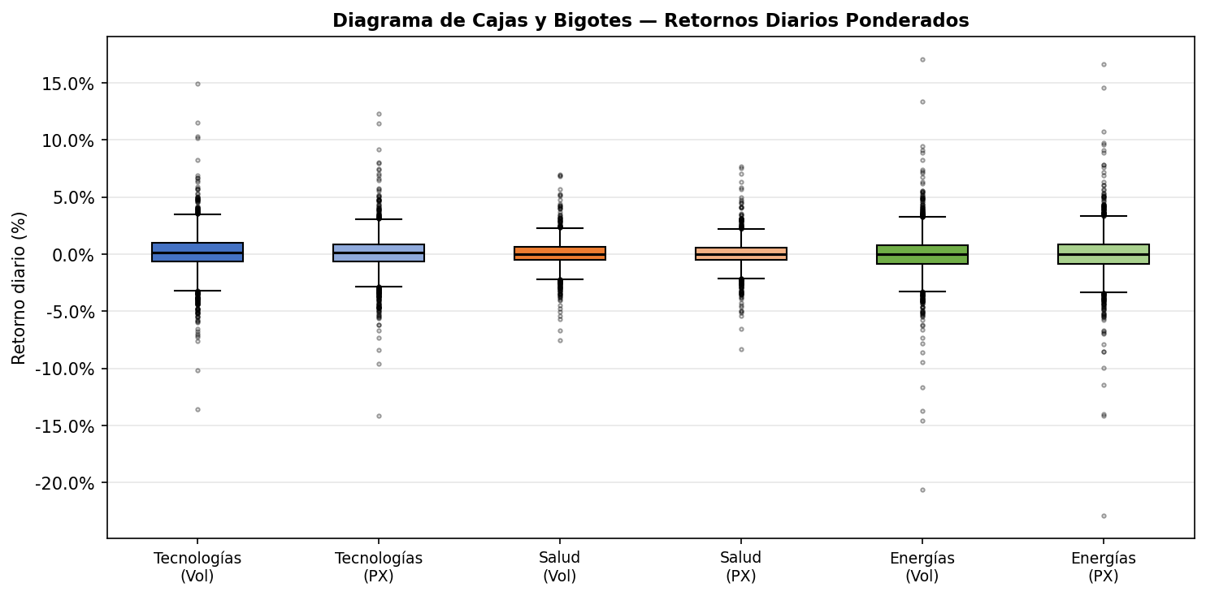
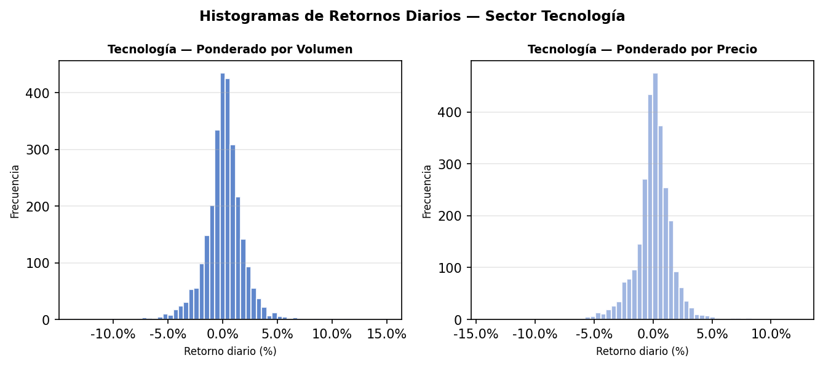
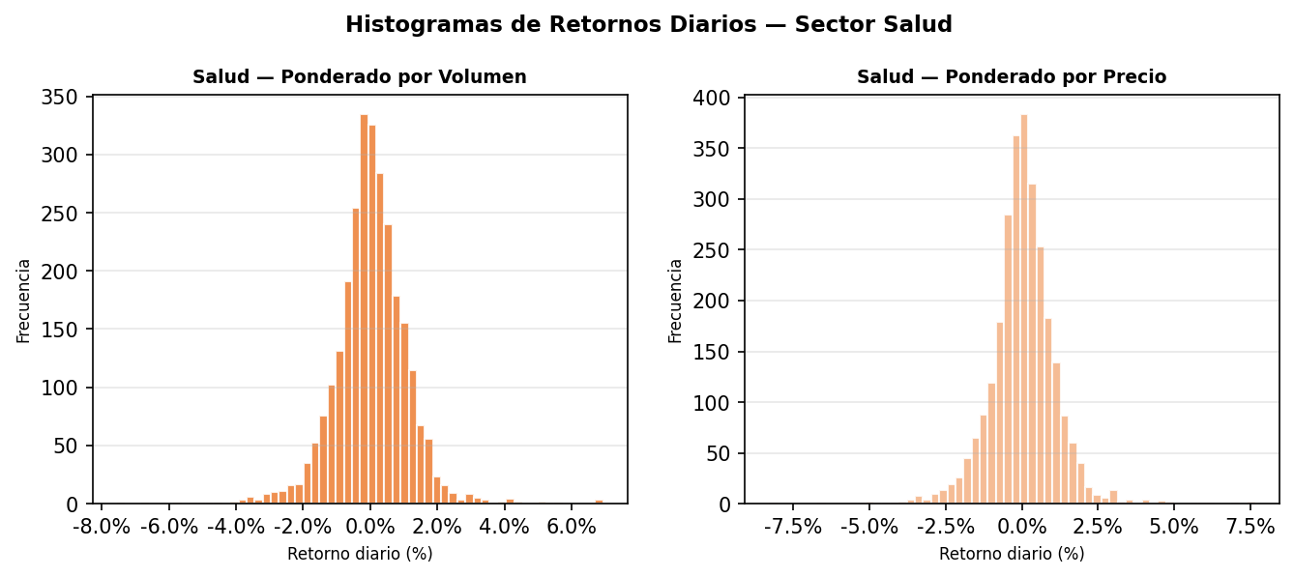
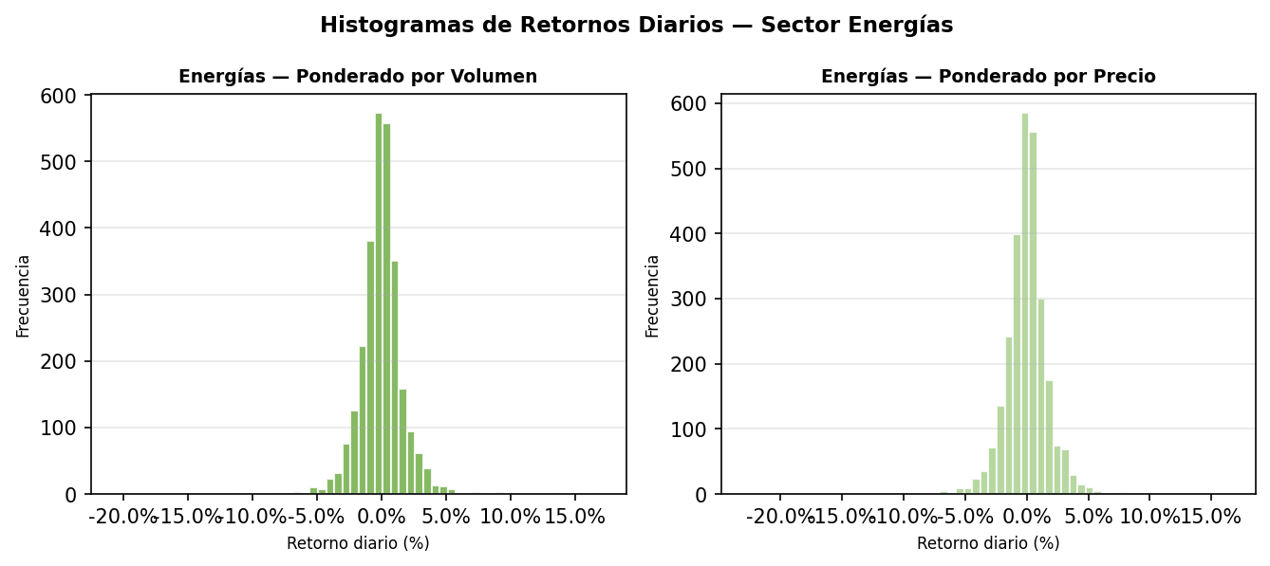
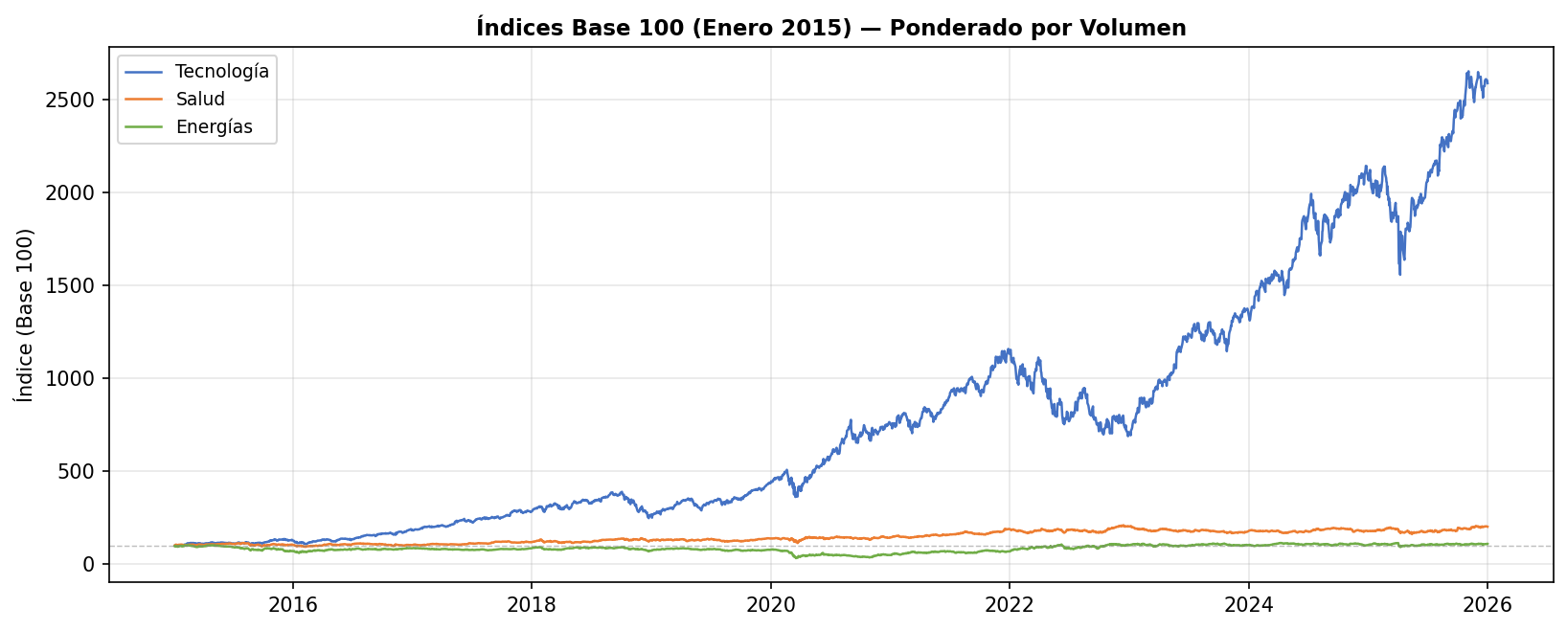
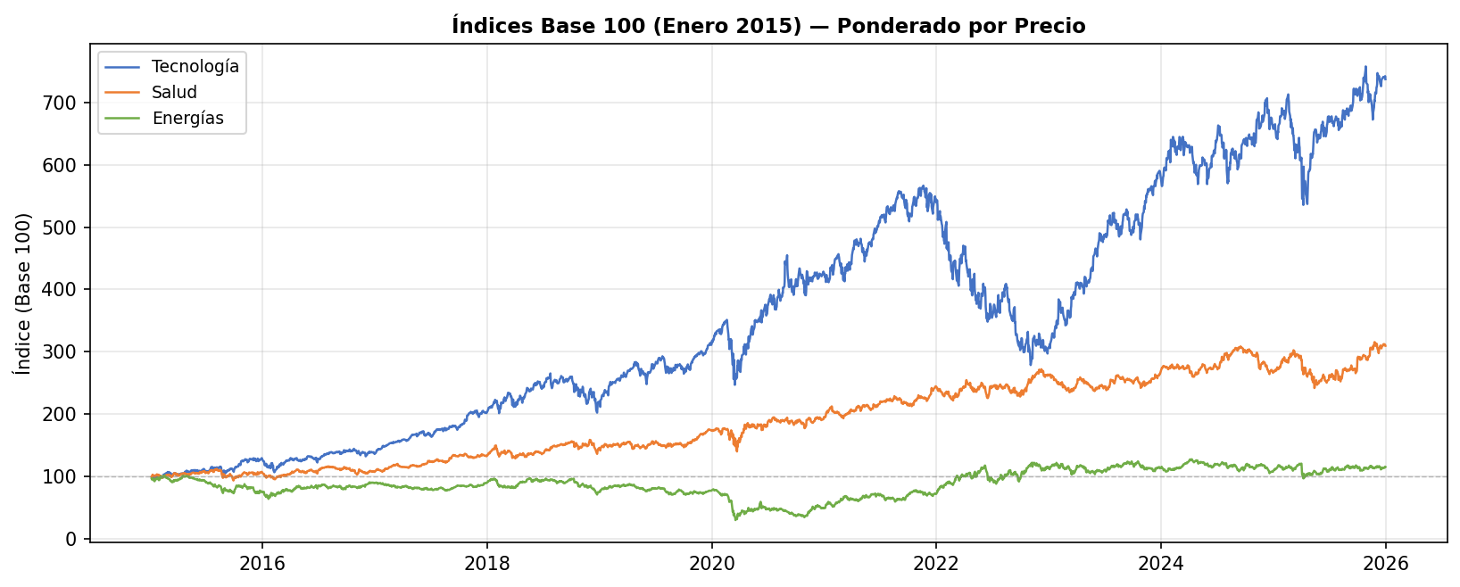
RETORNOS DIARIOS PONDERADOS

FECHA | Tecnologías Vol | Tecnologías PX | Salud Vol | Salud PX | Energías Vol | Energías PX | FECHA | Tecnologías Vol (Base 100) | Tecnologías PX (Base 100) | Salud Vol (Base 100) | Salud PX (Base 100) | Energías Vol (Base 100) | Energías PX (Base 100)
2015-01-05 | -2.1521% | -1.4557% | -0.1111% | -0.7597% | -3.8200% | -3.9266% | 2015-01-05 | 97.85 | 98.54 | 99.89 | 99.24 | 96.18 | 96.07
2015-01-06 | -1.2928% | -1.5082% | 0.6118% | -0.4728% | -1.4468% | -1.4246% | 2015-01-06 | 96.58 | 97.06 | 100.50 | 98.77 | 94.79 | 94.70
2015-01-07 | 0.8368% | 0.6132% | 1.8696% | 2.1776% | 0.6622% | 0.4991% | 2015-01-07 | 97.39 | 97.65 | 102.38 | 100.92 | 95.42 | 95.18
2015-01-08 | 2.9647% | 2.3511% | 2.0343% | 1.6696% | 1.9132% | 1.8074% | 2015-01-08 | 100.28 | 99.95 | 104.46 | 102.61 | 97.24 | 96.90
2015-01-09 | -0.0801% | -0.6283% | -0.5564% | -0.9757% | -0.8285% | -0.9310% | 2015-01-09 | 100.20 | 99.32 | 103.88 | 101.61 | 96.44 | 96.00
2015-01-12 | -1.6621% | -0.9826% | -0.2946% | -0.4264% | -2.2250% | -2.7826% | 2015-01-12 | 98.53 | 98.35 | 103.57 | 101.17 | 94.29 | 93.32
2015-01-13 | 0.4606% | -0.0510% | -1.4604% | -0.8896% | -0.8218% | -0.7902% | 2015-01-13 | 98.99 | 98.30 | 102.06 | 100.27 | 93.52 | 92.59
2015-01-14 | -0.1885% | -0.5662% | 0.5062% | 0.0455% | 0.1108% | 0.1762% | 2015-01-14 | 98.80 | 97.74 | 102.58 | 100.32 | 93.62 | 92.75
2015-01-15 | -1.8401% | -1.6706% | -0.9630% | -1.1042% | -0.7583% | -0.7505% | 2015-01-15 | 96.98 | 96.11 | 101.59 | 99.21 | 92.91 | 92.05
2015-01-16 | 0.5479% | 1.5308% | 2.0246% | 2.1771% | 3.3537% | 3.5307% | 2015-01-16 | 97.51 | 97.58 | 103.65 | 101.37 | 96.03 | 95.30
2015-01-20 | 1.1860% | 0.5980% | 0.4559% | -0.1035% | 0.0817% | -0.1852% | 2015-01-20 | 98.67 | 98.16 | 104.12 | 101.27 | 96.10 | 95.13
2015-01-21 | 1.0243% | 0.4781% | -0.3647% | 0.2650% | 1.6701% | 1.7224% | 2015-01-21 | 99.68 | 98.63 | 103.74 | 101.53 | 97.71 | 96.77
2015-01-22 | 2.4995% | 1.9881% | 1.1399% | 1.5274% | 0.4145% | 0.3039% | 2015-01-22 | 102.17 | 100.59 | 104.92 | 103.08 | 98.11 | 97.06
2015-01-23 | 0.3198% | 0.2999% | -0.6547% | -0.7688% | -0.7741% | -0.8061% | 2015-01-23 | 102.50 | 100.89 | 104.24 | 102.29 | 97.35 | 96.28
2015-01-26 | -0.3581% | -0.4764% | 0.6928% | 0.2991% | 1.3577% | 1.4884% | 2015-01-26 | 102.13 | 100.41 | 104.96 | 102.60 | 98.68 | 97.71
2015-01-27 | -3.7980% | -3.5599% | -0.7560% | -0.6713% | -0.0666% | -0.0376% | 2015-01-27 | 98.25 | 96.84 | 104.16 | 101.91 | 98.61 | 97.67
2015-01-28 | 1.5575% | -0.8759% | -1.7749% | -1.5439% | -3.6641% | -3.9644% | 2015-01-28 | 99.78 | 95.99 | 102.32 | 100.34 | 95.00 | 93.80
2015-01-29 | 2.4963% | 2.1031% | 0.9901% | 1.4784% | -0.1995% | -0.0254% | 2015-01-29 | 102.27 | 98.01 | 103.33 | 101.82 | 94.81 | 93.78
2015-01-30 | -0.1438% | -1.6023% | -1.6991% | -2.0360% | 0.2145% | 0.3040% | 2015-01-30 | 102.13 | 96.44 | 101.57 | 99.75 | 95.01 | 94.06
2015-02-02 | 1.5254% | 0.9298% | 0.9135% | 0.5918% | 2.4489% | 2.6574% | 2015-02-02 | 103.68 | 97.33 | 102.50 | 100.34 | 97.34 | 96.56
2015-02-03 | 0.6869% | 0.8646% | 0.8183% | 0.5796% | 2.6767% | 3.1008% | 2015-02-03 | 104.40 | 98.18 | 103.34 | 100.92 | 99.94 | 99.56
2015-02-04 | 0.3066% | 0.1572% | -2.9444% | -2.1492% | -1.7364% | -1.8914% | 2015-02-04 | 104.72 | 98.33 | 100.30 | 98.75 | 98.21 | 97.67
2015-02-05 | 1.0395% | 0.8668% | 1.6421% | 1.2075% | 1.7108% | 1.7699% | 2015-02-05 | 105.81 | 99.18 | 101.94 | 99.94 | 99.89 | 99.40
2015-02-06 | -0.5512% | -0.6662% | -1.0089% | -1.3903% | -0.3822% | -0.3370% | 2015-02-06 | 105.22 | 98.52 | 100.92 | 98.55 | 99.51 | 99.07
2015-02-09 | 0.0111% | -0.5654% | -0.8974% | -1.1180% | 0.0804% | 0.0307% | 2015-02-09 | 105.23 | 97.96 | 100.01 | 97.45 | 99.59 | 99.10
2015-02-10 | 1.8633% | 1.2099% | 1.8910% | 1.5413% | -0.2482% | -0.4112% | 2015-02-10 | 107.19 | 99.15 | 101.90 | 98.95 | 99.34 | 98.69
2015-02-11 | 0.8003% | 0.3304% | 0.3802% | 0.2728% | -0.9424% | -0.9032% | 2015-02-11 | 108.05 | 99.48 | 102.29 | 99.22 | 98.40 | 97.80
2015-02-12 | 2.8932% | 2.2066% | 0.6500% | 0.2538% | 1.4567% | 1.5267% | 2015-02-12 | 111.18 | 101.67 | 102.95 | 99.47 | 99.84 | 99.29
2015-02-13 | 0.5319% | 1.1623% | 0.3389% | 0.4861% | 1.4756% | 1.5909% | 2015-02-13 | 111.77 | 102.85 | 103.30 | 99.96 | 101.31 | 100.87
2015-02-17 | 0.0566% | -0.1818% | 0.6230% | 0.6507% | -0.1427% | -0.1732% | 2015-02-17 | 111.83 | 102.67 | 103.95 | 100.61 | 101.16 | 100.70
2015-02-18 | -0.0250% | 0.5660% | -0.0946% | 0.0404% | -1.1327% | -1.3624% | 2015-02-18 | 111.81 | 103.25 | 103.85 | 100.65 | 100.02 | 99.33
2015-02-19 | 0.2580% | 0.6905% | -0.3928% | -0.1507% | -1.1929% | -1.2594% | 2015-02-19 | 112.09 | 103.96 | 103.44 | 100.50 | 98.83 | 98.07
2015-02-20 | 0.7476% | 0.8135% | 0.7390% | 1.2520% | 0.0294% | -0.1587% | 2015-02-20 | 112.93 | 104.81 | 104.20 | 101.75 | 98.85 | 97.92
2015-02-23 | 0.6864% | -0.6710% | 0.3102% | 0.5103% | -0.5042% | -0.5170% | 2015-02-23 | 113.71 | 104.10 | 104.53 | 102.27 | 98.36 | 97.41
2015-02-24 | -0.0632% | -0.2062% | 0.0642% | 0.0073% | 0.3665% | 0.3208% | 2015-02-24 | 113.64 | 103.89 | 104.59 | 102.28 | 98.72 | 97.73
2015-02-25 | -0.9990% | 0.4212% | 0.1185% | -0.1743% | 0.2916% | 0.3186% | 2015-02-25 | 112.50 | 104.33 | 104.72 | 102.10 | 99.00 | 98.04
2015-02-26 | 0.8297% | 2.4726% | 0.0820% | 0.1063% | -1.7499% | -1.7994% | 2015-02-26 | 113.43 | 106.91 | 104.80 | 102.21 | 97.27 | 96.27
2015-02-27 | -1.0844% | -0.8865% | -0.4588% | -0.2996% | -0.0693% | -0.0473% | 2015-02-27 | 112.20 | 105.96 | 104.32 | 101.91 | 97.20 | 96.23
2015-03-02 | 1.2785% | 0.8007% | 0.7178% | 0.7954% | -0.6065% | -0.6336% | 2015-03-02 | 113.64 | 106.81 | 105.07 | 102.72 | 96.61 | 95.62
2015-03-03 | -0.5113% | -0.8184% | -0.8500% | -0.9685% | 0.0818% | 0.0285% | 2015-03-03 | 113.06 | 105.93 | 104.18 | 101.72 | 96.69 | 95.64
2015-03-04 | -0.0958% | -0.6346% | 0.1013% | 0.0879% | -0.3249% | -0.2812% | 2015-03-04 | 112.95 | 105.26 | 104.28 | 101.81 | 96.38 | 95.38
2015-03-05 | -0.1157% | 0.3578% | -0.3235% | 0.1397% | -0.6516% | -0.7314% | 2015-03-05 | 112.82 | 105.64 | 103.95 | 101.95 | 95.75 | 94.68
2015-03-06 | -0.8344% | -1.4059% | -1.9004% | -2.2568% | -1.6066% | -1.7470% | 2015-03-06 | 111.88 | 104.15 | 101.97 | 99.65 | 94.21 | 93.02
2015-03-09 | 0.2562% | 0.3066% | 0.2591% | 0.3785% | -0.4601% | -0.4023% | 2015-03-09 | 112.16 | 104.47 | 102.24 | 100.03 | 93.78 | 92.65
2015-03-10 | -1.3501% | -2.4274% | -1.1679% | -1.1261% | -1.3688% | -1.4238% | 2015-03-10 | 110.65 | 101.93 | 101.04 | 98.90 | 92.50 | 91.33
2015-03-11 | -0.9875% | -0.1527% | -0.2472% | -0.1587% | -0.4445% | -0.1474% | 2015-03-11 | 109.56 | 101.78 | 100.79 | 98.75 | 92.09 | 91.20
2015-03-12 | 0.5744% | 0.5511% | 1.1269% | 1.1672% | -0.0229% | -0.0245% | 2015-03-12 | 110.19 | 102.34 | 101.93 | 99.90 | 92.06 | 91.17
2015-03-13 | -0.4663% | -0.3693% | -0.0912% | -0.1436% | -0.7045% | -0.9288% | 2015-03-13 | 109.67 | 101.96 | 101.83 | 99.76 | 91.42 | 90.33
2015-03-16 | 0.9814% | 0.9314% | 1.9441% | 3.0009% | 1.0064% | 0.9876% | 2015-03-16 | 110.75 | 102.91 | 103.81 | 102.75 | 92.34 | 91.22
2015-03-17 | 0.9308% | 0.8874% | -0.6170% | -0.4401% | -0.1013% | -0.1439% | 2015-03-17 | 111.78 | 103.83 | 103.17 | 102.30 | 92.24 | 91.09
2015-03-18 | 0.4956% | 0.5088% | 1.0051% | 1.4881% | 2.7201% | 2.8114% | 2015-03-18 | 112.33 | 104.35 | 104.21 | 103.82 | 94.75 | 93.65
2015-03-19 | -0.0060% | 0.4110% | 0.5376% | 0.8706% | -1.3149% | -1.6366% | 2015-03-19 | 112.33 | 104.78 | 104.77 | 104.72 | 93.51 | 92.12
2015-03-20 | 0.1177% | 0.4167% | 0.4382% | 0.5164% | 1.5290% | 1.6750% | 2015-03-20 | 112.46 | 105.22 | 105.23 | 105.26 | 94.93 | 93.66
2015-03-23 | -0.3884% | -0.1075% | 0.2850% | -0.2396% | 0.2576% | 0.3709% | 2015-03-23 | 112.02 | 105.11 | 105.53 | 105.01 | 95.18 | 94.01
2015-03-24 | -0.4855% | -0.1798% | -0.5821% | -0.6715% | -1.3193% | -1.0204% | 2015-03-24 | 111.48 | 104.92 | 104.92 | 104.31 | 93.92 | 93.05
2015-03-25 | -3.1841% | -2.6484% | -1.2924% | -1.7562% | 0.8763% | 1.0458% | 2015-03-25 | 107.93 | 102.14 | 103.56 | 102.47 | 94.75 | 94.02
2015-03-26 | 0.0147% | -0.1089% | -0.2538% | -0.3228% | -0.2748% | -0.2477% | 2015-03-26 | 107.94 | 102.03 | 103.30 | 102.14 | 94.49 | 93.79
2015-03-27 | 0.4404% | 0.7283% | 0.5690% | 0.6646% | -0.6204% | -0.7934% | 2015-03-27 | 108.42 | 102.77 | 103.88 | 102.82 | 93.90 | 93.04
2015-03-30 | 1.3179% | 0.3561% | 0.8847% | 1.0663% | 1.7222% | 1.7130% | 2015-03-30 | 109.85 | 103.14 | 104.80 | 103.92 | 95.52 | 94.64
2015-03-31 | -1.4779% | -0.5522% | -1.2870% | -1.5439% | -1.2511% | -1.4143% | 2015-03-31 | 108.23 | 102.57 | 103.45 | 102.31 | 94.32 | 93.30
2015-04-01 | -0.2013% | -0.2984% | -1.2281% | -1.3960% | 0.3095% | 0.4814% | 2015-04-01 | 108.01 | 102.26 | 102.18 | 100.89 | 94.61 | 93.75
2015-04-02 | 0.3223% | 0.0846% | 0.2706% | 0.1322% | 0.0837% | 0.2540% | 2015-04-02 | 108.36 | 102.35 | 102.46 | 101.02 | 94.69 | 93.99
2015-04-06 | 1.7665% | 1.3062% | 0.0487% | 0.0266% | 1.5298% | 1.7322% | 2015-04-06 | 110.27 | 103.68 | 102.51 | 101.05 | 96.14 | 95.61
2015-04-07 | -0.2554% | -0.0950% | 0.6023% | 0.6101% | 0.6340% | 0.7286% | 2015-04-07 | 109.99 | 103.59 | 103.13 | 101.66 | 96.75 | 96.31
2015-04-08 | 0.2816% | 0.0636% | 0.4922% | 0.6624% | -0.8731% | -1.0467% | 2015-04-08 | 110.30 | 103.65 | 103.64 | 102.34 | 95.91 | 95.30
2015-04-09 | 0.9024% | 0.1747% | 1.0810% | 0.8846% | 1.1545% | 1.2146% | 2015-04-09 | 111.29 | 103.83 | 104.76 | 103.24 | 97.01 | 96.46
2015-04-10 | 0.5903% | 0.4040% | 0.9222% | 0.8834% | 0.6341% | 0.5361% | 2015-04-10 | 111.95 | 104.25 | 105.72 | 104.15 | 97.63 | 96.98
2015-04-13 | -0.2959% | -0.0902% | -0.6209% | -0.5905% | -0.4031% | -0.4168% | 2015-04-13 | 111.62 | 104.16 | 105.07 | 103.54 | 97.24 | 96.57
2015-04-14 | -0.4340% | -0.1907% | 0.2563% | 0.2255% | 1.3945% | 1.5831% | 2015-04-14 | 111.13 | 103.96 | 105.33 | 103.77 | 98.59 | 98.10
2015-04-15 | 0.7135% | 0.6017% | 0.7245% | 0.5714% | 1.8384% | 2.0813% | 2015-04-15 | 111.93 | 104.58 | 106.10 | 104.36 | 100.40 | 100.14
2015-04-16 | -0.2100% | -0.0571% | -0.1006% | 0.2648% | 0.1351% | 0.1350% | 2015-04-16 | 111.69 | 104.52 | 105.99 | 104.64 | 100.54 | 100.28
2015-04-17 | -1.4977% | -2.0964% | -1.0807% | -1.2262% | -0.4086% | -0.6228% | 2015-04-17 | 110.02 | 102.33 | 104.85 | 103.36 | 100.13 | 99.65
2015-04-20 | 1.7900% | 2.0669% | 0.3464% | 0.7398% | 0.2048% | 0.3374% | 2015-04-20 | 111.99 | 104.45 | 105.21 | 104.12 | 100.33 | 99.99
2015-04-21 | -0.2437% | 0.2627% | 0.9624% | 0.8741% | -0.5788% | -0.7354% | 2015-04-21 | 111.72 | 104.72 | 106.22 | 105.03 | 99.75 | 99.25
2015-04-22 | 0.9716% | 0.8540% | -0.1509% | -0.4377% | 0.4448% | 0.2917% | 2015-04-22 | 112.80 | 105.62 | 106.06 | 104.57 | 100.20 | 99.54
2015-04-23 | 0.2595% | 0.0672% | 0.5184% | 0.1125% | 0.6627% | 0.6743% | 2015-04-23 | 113.09 | 105.69 | 106.61 | 104.69 | 100.86 | 100.22
2015-04-24 | 2.2301% | 1.6452% | -0.1251% | -0.0236% | -0.5499% | -0.6048% | 2015-04-24 | 115.62 | 107.43 | 106.48 | 104.67 | 100.31 | 99.61
2015-04-27 | 0.8140% | 0.2586% | -1.3706% | -1.7052% | -0.1923% | -0.0496% | 2015-04-27 | 116.56 | 107.71 | 105.02 | 102.88 | 100.11 | 99.56
2015-04-28 | -0.5980% | -0.3216% | 0.9816% | 0.8111% | 0.2065% | 0.3638% | 2015-04-28 | 115.86 | 107.36 | 106.05 | 103.72 | 100.32 | 99.92
2015-04-29 | -0.8228% | 1.5945% | -0.8086% | -0.8867% | 0.4164% | 0.5467% | 2015-04-29 | 114.91 | 109.07 | 105.19 | 102.80 | 100.74 | 100.47
2015-04-30 | -1.6180% | -1.6004% | -1.2254% | -1.3862% | -0.2402% | -0.2112% | 2015-04-30 | 113.05 | 107.32 | 103.90 | 101.37 | 100.50 | 100.26
2015-05-01 | 2.0777% | 0.8403% | 1.5005% | 1.5367% | -0.0068% | -0.3734% | 2015-05-01 | 115.40 | 108.23 | 105.46 | 102.93 | 100.49 | 99.88
2015-05-04 | -0.2635% | -0.6321% | 0.6788% | 0.6375% | -0.2009% | -0.2613% | 2015-05-04 | 115.09 | 107.54 | 106.18 | 103.59 | 100.29 | 99.62
2015-05-05 | -1.9431% | -1.0278% | -1.1628% | -1.2377% | -0.4955% | -0.5687% | 2015-05-05 | 112.86 | 106.44 | 104.94 | 102.30 | 99.79 | 99.05
2015-05-06 | -0.4946% | -0.3666% | -0.7338% | -0.1602% | -0.2600% | -0.2714% | 2015-05-06 | 112.30 | 106.05 | 104.17 | 102.14 | 99.53 | 98.79
2015-05-07 | 0.8023% | 0.5493% | 0.1923% | 0.1389% | -1.1081% | -1.2690% | 2015-05-07 | 113.20 | 106.63 | 104.37 | 102.28 | 98.43 | 97.53
2015-05-08 | -0.3585% | 0.7875% | 1.4563% | 1.6800% | 1.5212% | 1.4655% | 2015-05-08 | 112.79 | 107.47 | 105.89 | 104.00 | 99.92 | 98.96
2015-05-11 | -0.7813% | -0.5147% | -0.1441% | -0.3018% | -1.3188% | -1.2705% | 2015-05-11 | 111.91 | 106.92 | 105.74 | 103.69 | 98.61 | 97.70
2015-05-12 | -0.1321% | -0.3259% | -0.3906% | -0.6357% | 0.2816% | 0.2457% | 2015-05-12 | 111.76 | 106.57 | 105.33 | 103.03 | 98.88 | 97.94
2015-05-13 | 0.2347% | 0.5733% | 0.0539% | 0.2789% | -0.4199% | -0.3261% | 2015-05-13 | 112.03 | 107.18 | 105.38 | 103.31 | 98.47 | 97.62
2015-05-14 | 1.8623% | 2.1802% | 1.4455% | 1.5325% | 0.2935% | 0.2434% | 2015-05-14 | 114.11 | 109.52 | 106.91 | 104.90 | 98.76 | 97.86
2015-05-15 | -0.2497% | -0.5311% | 0.3114% | 0.1902% | 0.1900% | 0.0653% | 2015-05-15 | 113.83 | 108.93 | 107.24 | 105.10 | 98.95 | 97.93
2015-05-18 | 0.4992% | 0.4841% | 0.3209% | 0.3192% | -0.2428% | -0.3298% | 2015-05-18 | 114.40 | 109.46 | 107.58 | 105.43 | 98.71 | 97.60
2015-05-19 | -0.4570% | -0.4821% | 0.3660% | 0.3417% | -0.9485% | -1.1919% | 2015-05-19 | 113.87 | 108.93 | 107.98 | 105.79 | 97.77 | 96.44
2015-05-20 | 0.0833% | -0.2085% | 0.0161% | 0.1796% | 0.0655% | 0.2337% | 2015-05-20 | 113.97 | 108.71 | 108.00 | 105.98 | 97.83 | 96.67
2015-05-21 | 0.5139% | 0.9587% | 0.0598% | -0.0187% | 0.7450% | 0.8495% | 2015-05-21 | 114.55 | 109.75 | 108.06 | 105.96 | 98.56 | 97.49
2015-05-22 | 0.1270% | 0.1290% | -0.3078% | -0.3874% | -0.5414% | -0.5593% | 2015-05-22 | 114.70 | 109.89 | 107.73 | 105.55 | 98.03 | 96.94
2015-05-26 | -1.3909% | -1.2627% | -0.7996% | -1.1856% | -1.5918% | -1.6622% | 2015-05-26 | 113.10 | 108.50 | 106.87 | 104.30 | 96.47 | 95.33
2015-05-27 | 2.5336% | 1.3724% | 1.1164% | 1.0180% | 0.0249% | -0.0065% | 2015-05-27 | 115.97 | 109.99 | 108.06 | 105.36 | 96.49 | 95.32
2015-05-28 | 0.1003% | -0.4003% | 0.2557% | -0.1792% | -0.2094% | -0.0051% | 2015-05-28 | 116.09 | 109.55 | 108.34 | 105.17 | 96.29 | 95.32
2015-05-29 | -0.5641% | -0.6378% | 0.2859% | -0.0208% | -0.1562% | -0.1164% | 2015-05-29 | 115.43 | 108.85 | 108.65 | 105.15 | 96.14 | 95.21
2015-06-01 | 0.4219% | 0.5270% | 0.1950% | 0.2044% | -0.3962% | -0.2346% | 2015-06-01 | 115.92 | 109.43 | 108.86 | 105.37 | 95.76 | 94.98
2015-06-02 | -0.7180% | -0.2658% | -0.4018% | -0.4937% | 0.4863% | 0.5267% | 2015-06-02 | 115.09 | 109.14 | 108.42 | 104.85 | 96.22 | 95.48
2015-06-03 | -0.0202% | 0.5972% | 0.1837% | 0.2822% | -0.5750% | -0.5642% | 2015-06-03 | 115.06 | 109.79 | 108.62 | 105.14 | 95.67 | 94.95
2015-06-04 | -0.2491% | -1.1707% | -0.5635% | -0.3910% | -1.3064% | -1.1987% | 2015-06-04 | 114.78 | 108.50 | 108.01 | 104.73 | 94.42 | 93.81
2015-06-05 | -0.2601% | 0.0307% | -0.3034% | -0.2464% | 0.3302% | 0.3756% | 2015-06-05 | 114.48 | 108.54 | 107.68 | 104.47 | 94.73 | 94.16
2015-06-08 | -1.1958% | -1.3722% | -0.2096% | -0.2824% | -0.3337% | -0.6107% | 2015-06-08 | 113.11 | 107.05 | 107.45 | 104.18 | 94.42 | 93.59
2015-06-09 | 0.0025% | -0.1413% | 0.4482% | 0.3767% | -0.0665% | 0.0921% | 2015-06-09 | 113.11 | 106.89 | 107.94 | 104.57 | 94.35 | 93.67
2015-06-10 | 0.6729% | 1.8187% | 1.3361% | 1.1712% | 1.2024% | 1.3591% | 2015-06-10 | 113.87 | 108.84 | 109.38 | 105.79 | 95.49 | 94.94
2015-06-11 | 0.1750% | -0.2018% | 0.7000% | 1.0073% | -0.3690% | -0.3912% | 2015-06-11 | 114.07 | 108.62 | 110.14 | 106.86 | 95.14 | 94.57
2015-06-12 | -1.3763% | -0.6516% | -1.1615% | -1.1712% | -1.3067% | -1.2810% | 2015-06-12 | 112.50 | 107.91 | 108.86 | 105.61 | 93.89 | 93.36
2015-06-15 | -0.4219% | -0.5075% | -0.2817% | -0.1358% | 0.0239% | -0.1507% | 2015-06-15 | 112.03 | 107.36 | 108.56 | 105.47 | 93.92 | 93.22
2015-06-16 | 0.7573% | 0.8261% | 0.4914% | 0.4949% | 0.5458% | 0.6049% | 2015-06-16 | 112.87 | 108.25 | 109.09 | 105.99 | 94.43 | 93.78
2015-06-17 | 0.3211% | 0.1165% | -0.0330% | -0.2057% | 0.0153% | 0.0206% | 2015-06-17 | 113.24 | 108.38 | 109.05 | 105.77 | 94.44 | 93.80
2015-06-18 | 1.2193% | 1.5377% | 1.4049% | 1.4820% | 0.3982% | 0.1990% | 2015-06-18 | 114.62 | 110.04 | 110.59 | 107.34 | 94.82 | 93.99
2015-06-19 | -0.7575% | -0.5516% | -0.5068% | -0.1955% | -0.9941% | -1.1270% | 2015-06-19 | 113.75 | 109.44 | 110.03 | 107.13 | 93.88 | 92.93
2015-06-22 | 0.4322% | 1.2591% | 0.7551% | 0.6115% | 0.5162% | 0.7161% | 2015-06-22 | 114.24 | 110.81 | 110.86 | 107.78 | 94.36 | 93.60
2015-06-23 | -0.4352% | 0.8391% | 0.3654% | 0.1981% | 0.1219% | 0.2986% | 2015-06-23 | 113.74 | 111.74 | 111.26 | 108.00 | 94.48 | 93.88
2015-06-24 | -0.1046% | -0.1878% | -0.7030% | -0.7241% | -0.1462% | -0.1340% | 2015-06-24 | 113.63 | 111.53 | 110.48 | 107.21 | 94.34 | 93.75
2015-06-25 | -0.0891% | -0.1028% | -0.1424% | 0.4479% | -0.8686% | -0.9022% | 2015-06-25 | 113.52 | 111.42 | 110.32 | 107.69 | 93.52 | 92.90
2015-06-26 | -1.0213% | -1.0554% | 0.1298% | 0.2777% | -0.0961% | 0.0872% | 2015-06-26 | 112.36 | 110.24 | 110.47 | 107.99 | 93.43 | 92.99
2015-06-29 | -2.1632% | -2.2772% | -2.3426% | -2.7105% | -1.7359% | -1.8538% | 2015-06-29 | 109.93 | 107.73 | 107.88 | 105.07 | 91.81 | 91.26
2015-06-30 | 0.3448% | -0.1482% | 0.1950% | 0.3621% | 0.0156% | 0.0186% | 2015-06-30 | 110.31 | 107.57 | 108.09 | 105.45 | 91.82 | 91.28
2015-07-01 | 0.8699% | 0.5697% | 0.6484% | 0.9508% | -1.4844% | -1.5458% | 2015-07-01 | 111.27 | 108.19 | 108.79 | 106.45 | 90.46 | 89.87
2015-07-02 | 0.0784% | 0.1592% | -0.5364% | -0.4454% | 1.0256% | 0.7112% | 2015-07-02 | 111.36 | 108.36 | 108.21 | 105.97 | 91.39 | 90.51
2015-07-06 | -0.5778% | -0.5182% | -0.0055% | 0.1158% | -1.5821% | -1.5928% | 2015-07-06 | 110.72 | 107.80 | 108.20 | 106.10 | 89.94 | 89.07
2015-07-07 | -0.4804% | 0.1963% | 0.5276% | 0.3218% | 0.5718% | 0.6337% | 2015-07-07 | 110.18 | 108.01 | 108.77 | 106.44 | 90.45 | 89.63
2015-07-08 | -1.6638% | -1.2646% | -1.3717% | -1.6529% | -1.5012% | -1.5524% | 2015-07-08 | 108.35 | 106.64 | 107.28 | 104.68 | 89.10 | 88.24
2015-07-09 | -1.0338% | 0.1004% | 0.5622% | 0.1790% | 0.2471% | 0.1890% | 2015-07-09 | 107.23 | 106.75 | 107.88 | 104.87 | 89.32 | 88.41
2015-07-10 | 2.0661% | 1.3814% | 1.2415% | 1.5493% | 1.1597% | 0.9647% | 2015-07-10 | 109.45 | 108.22 | 109.22 | 106.49 | 90.35 | 89.26
2015-07-13 | 1.7861% | 1.6617% | 0.7904% | 0.9512% | 0.1129% | 0.1164% | 2015-07-13 | 111.40 | 110.02 | 110.08 | 107.50 | 90.45 | 89.36
2015-07-14 | 0.3782% | 0.4554% | 1.0376% | 1.2492% | 0.8466% | 0.9923% | 2015-07-14 | 111.82 | 110.52 | 111.23 | 108.85 | 91.22 | 90.25
2015-07-15 | 0.1785% | 0.0754% | -0.1202% | -0.0883% | -1.2334% | -1.3814% | 2015-07-15 | 112.02 | 110.61 | 111.09 | 108.75 | 90.10 | 89.00
2015-07-16 | 1.7900% | 1.3392% | 0.6975% | 0.7870% | -0.3422% | -0.2710% | 2015-07-16 | 114.03 | 112.09 | 111.87 | 109.61 | 89.79 | 88.76
2015-07-17 | 1.3253% | 1.9440% | -0.3160% | -0.3928% | -0.8962% | -0.8534% | 2015-07-17 | 115.54 | 114.27 | 111.51 | 109.18 | 88.98 | 88.00
2015-07-20 | 0.5091% | 0.6397% | 0.3320% | 0.2967% | -1.0718% | -1.0906% | 2015-07-20 | 116.13 | 115.00 | 111.88 | 109.50 | 88.03 | 87.04
2015-07-21 | -0.3293% | -0.0069% | -0.4587% | -0.5239% | -0.0488% | 0.1961% | 2015-07-21 | 115.74 | 114.99 | 111.37 | 108.93 | 87.99 | 87.21
2015-07-22 | -2.5325% | -1.2279% | -0.2474% | 0.3621% | -0.7920% | -0.6728% | 2015-07-22 | 112.81 | 113.58 | 111.10 | 109.32 | 87.29 | 86.63
2015-07-23 | 0.0464% | -0.6726% | -0.0490% | -0.0140% | -0.9019% | -0.6300% | 2015-07-23 | 112.87 | 112.81 | 111.04 | 109.31 | 86.50 | 86.08
2015-07-24 | 0.4665% | 0.7833% | -2.2274% | -2.2747% | -1.9495% | -2.1253% | 2015-07-24 | 113.39 | 113.70 | 108.57 | 106.82 | 84.82 | 84.25
2015-07-27 | -0.8142% | -1.2676% | -0.2398% | 0.4409% | -0.7819% | -0.9833% | 2015-07-27 | 112.47 | 112.26 | 108.31 | 107.29 | 84.15 | 83.42
2015-07-28 | 0.7521% | 0.8800% | 2.2084% | 2.2885% | 2.6795% | 2.7029% | 2015-07-28 | 113.31 | 113.24 | 110.70 | 109.75 | 86.41 | 85.68
2015-07-29 | 0.4331% | 0.6333% | 1.0183% | 0.4148% | 0.7245% | 1.0661% | 2015-07-29 | 113.81 | 113.96 | 111.83 | 110.20 | 87.03 | 86.59
2015-07-30 | 0.0052% | -0.0847% | 0.3685% | 0.1603% | 0.0132% | 0.2971% | 2015-07-30 | 113.81 | 113.87 | 112.24 | 110.38 | 87.04 | 86.85
2015-07-31 | -0.5512% | -0.2474% | 0.5227% | 0.7765% | -2.4657% | -2.4217% | 2015-07-31 | 113.18 | 113.58 | 112.83 | 111.23 | 84.90 | 84.75
2015-08-03 | -0.5588% | -0.3347% | 0.1910% | -0.2483% | -1.7466% | -1.7727% | 2015-08-03 | 112.55 | 113.20 | 113.04 | 110.96 | 83.42 | 83.24
2015-08-04 | -1.3082% | -0.1342% | -0.1931% | -0.1895% | -0.2511% | -0.2147% | 2015-08-04 | 111.08 | 113.05 | 112.82 | 110.75 | 83.21 | 83.07
2015-08-05 | 0.8558% | 1.2176% | 0.3537% | 0.9830% | -1.4216% | -0.9824% | 2015-08-05 | 112.03 | 114.43 | 113.22 | 111.84 | 82.02 | 82.25
2015-08-06 | -0.6294% | -1.3747% | -1.9205% | -2.0657% | 1.2259% | 1.3158% | 2015-08-06 | 111.32 | 112.85 | 111.05 | 109.53 | 83.03 | 83.33
2015-08-07 | 2.6866% | -0.1604% | -0.3306% | -0.1038% | -1.3449% | -1.3228% | 2015-08-07 | 114.32 | 112.67 | 110.68 | 109.41 | 81.91 | 82.23
2015-08-10 | 2.5969% | 1.1250% | 0.8872% | 0.6075% | 2.3115% | 2.5948% | 2015-08-10 | 117.28 | 113.94 | 111.66 | 110.08 | 83.81 | 84.36
2015-08-11 | -2.3304% | -0.6197% | -0.8349% | -0.9538% | -0.1642% | -0.1562% | 2015-08-11 | 114.55 | 113.24 | 110.73 | 109.03 | 83.67 | 84.23
2015-08-12 | 0.7967% | 0.3002% | 0.3614% | 0.1825% | 1.6909% | 1.4999% | 2015-08-12 | 115.46 | 113.58 | 111.13 | 109.23 | 85.08 | 85.49
2015-08-13 | -0.1693% | 0.0097% | -0.2275% | -0.5128% | -1.4006% | -1.4298% | 2015-08-13 | 115.27 | 113.59 | 110.88 | 108.67 | 83.89 | 84.27
2015-08-14 | 0.5435% | 1.2387% | 0.2272% | 0.3072% | 0.1864% | 0.0338% | 2015-08-14 | 115.89 | 114.99 | 111.13 | 109.00 | 84.05 | 84.30
2015-08-17 | 0.4124% | 0.4504% | 0.7549% | 0.9609% | -0.0574% | -0.3800% | 2015-08-17 | 116.37 | 115.51 | 111.97 | 110.05 | 84.00 | 83.98
2015-08-18 | -0.6674% | -0.4055% | -0.0214% | -0.2665% | -0.6121% | -0.3779% | 2015-08-18 | 115.60 | 115.04 | 111.94 | 109.75 | 83.48 | 83.66
2015-08-19 | -0.8693% | -0.8014% | -0.5603% | -0.6808% | -2.2853% | -2.5414% | 2015-08-19 | 114.59 | 114.12 | 111.32 | 109.01 | 81.58 | 81.54
2015-08-20 | -2.7350% | -3.6219% | -2.1136% | -1.7336% | -1.7997% | -1.7684% | 2015-08-20 | 111.46 | 109.99 | 108.96 | 107.12 | 80.11 | 80.09
2015-08-21 | -4.7575% | -3.6620% | -3.5880% | -3.4909% | -3.1363% | -3.0609% | 2015-08-21 | 106.15 | 105.96 | 105.05 | 103.38 | 77.60 | 77.64
2015-08-24 | -3.4218% | -4.4180% | -4.0232% | -4.2558% | -4.9968% | -4.8929% | 2015-08-24 | 102.52 | 101.28 | 100.83 | 98.98 | 73.72 | 73.84
2015-08-25 | -0.4780% | -0.3394% | -1.7995% | -1.6633% | -1.0801% | -1.2439% | 2015-08-25 | 102.03 | 100.93 | 99.01 | 97.33 | 72.92 | 72.93
2015-08-26 | 6.3030% | 5.1849% | 4.2495% | 4.4772% | 2.4369% | 2.0801% | 2015-08-26 | 108.46 | 106.17 | 103.22 | 101.69 | 74.70 | 74.44
2015-08-27 | 2.9699% | 2.3242% | 1.8824% | 1.9398% | 4.8453% | 5.0194% | 2015-08-27 | 111.68 | 108.64 | 105.16 | 103.66 | 78.32 | 78.18
2015-08-28 | 0.3128% | 0.6030% | -0.6774% | -0.4618% | 1.6662% | 2.0273% | 2015-08-28 | 112.03 | 109.29 | 104.45 | 103.18 | 79.62 | 79.76
2015-08-31 | -0.7733% | -1.0349% | -1.8494% | -1.7638% | 0.9083% | 1.1898% | 2015-08-31 | 111.17 | 108.16 | 102.52 | 101.36 | 80.35 | 80.71
2015-09-01 | -3.8857% | -3.2451% | -2.8314% | -2.8466% | -3.5477% | -3.5634% | 2015-09-01 | 106.85 | 104.65 | 99.62 | 98.48 | 77.50 | 77.84
2015-09-02 | 3.4740% | 2.6592% | 1.8026% | 1.8410% | 0.5775% | 0.5650% | 2015-09-02 | 110.56 | 107.43 | 101.41 | 100.29 | 77.94 | 78.28
2015-09-03 | -0.7863% | -0.0583% | -0.7536% | -0.7894% | 0.1319% | 0.0582% | 2015-09-03 | 109.69 | 107.37 | 100.65 | 99.50 | 78.05 | 78.32
2015-09-04 | -1.4159% | -1.2938% | -1.3964% | -1.4661% | -2.0996% | -1.8955% | 2015-09-04 | 108.14 | 105.98 | 99.24 | 98.04 | 76.41 | 76.84
2015-09-08 | 3.2245% | 3.2093% | 2.8952% | 3.0234% | 1.3439% | 1.1542% | 2015-09-08 | 111.62 | 109.38 | 102.12 | 101.01 | 77.44 | 77.72
2015-09-09 | -1.4612% | -1.0089% | -1.5574% | -1.6476% | -1.7567% | -1.9169% | 2015-09-09 | 109.99 | 108.28 | 100.53 | 99.34 | 76.08 | 76.23
2015-09-10 | 1.6093% | 0.9760% | 1.6292% | 1.0745% | 0.4562% | 0.4980% | 2015-09-10 | 111.76 | 109.34 | 102.16 | 100.41 | 76.42 | 76.61
2015-09-11 | 0.8901% | 0.4504% | 0.7651% | 0.6112% | -0.8030% | -0.8932% | 2015-09-11 | 112.76 | 109.83 | 102.95 | 101.02 | 75.81 | 75.93
2015-09-14 | 0.1345% | -0.4039% | -0.3463% | -0.4776% | -0.7643% | -0.8043% | 2015-09-14 | 112.91 | 109.38 | 102.59 | 100.54 | 75.23 | 75.32
2015-09-15 | 0.9865% | 1.3256% | 1.4413% | 1.4227% | 1.0047% | 0.8633% | 2015-09-15 | 114.02 | 110.83 | 104.07 | 101.97 | 75.98 | 75.97
2015-09-16 | 0.4067% | 0.6571% | 0.2890% | 0.3843% | 2.7210% | 2.9254% | 2015-09-16 | 114.49 | 111.56 | 104.37 | 102.36 | 78.05 | 78.19
2015-09-17 | -0.4188% | 0.1499% | 1.0320% | 1.5161% | 0.2563% | 0.2388% | 2015-09-17 | 114.01 | 111.73 | 105.45 | 103.91 | 78.25 | 78.38
2015-09-18 | -0.5109% | -0.6082% | -1.7483% | -1.5347% | -2.6324% | -2.6300% | 2015-09-18 | 113.43 | 111.05 | 103.60 | 102.32 | 76.19 | 76.32
2015-09-21 | 1.2603% | 1.3239% | -1.5293% | -1.0851% | 0.6049% | 0.6126% | 2015-09-21 | 114.85 | 112.52 | 102.02 | 101.21 | 76.65 | 76.79
2015-09-22 | -1.8481% | -0.9994% | -0.4053% | -0.5835% | -1.4471% | -1.3734% | 2015-09-22 | 112.73 | 111.40 | 101.60 | 100.62 | 75.54 | 75.73
2015-09-23 | 0.4808% | 0.5692% | 0.0423% | -0.2427% | -1.6634% | -1.6078% | 2015-09-23 | 113.27 | 112.03 | 101.65 | 100.37 | 74.29 | 74.51
2015-09-24 | 0.6367% | -0.3026% | -1.1229% | -1.3083% | 0.5067% | 0.4234% | 2015-09-24 | 114.00 | 111.69 | 100.51 | 99.06 | 74.66 | 74.83
2015-09-25 | -0.1510% | -0.3194% | -2.2214% | -2.3007% | 0.4616% | 0.5532% | 2015-09-25 | 113.82 | 111.33 | 98.27 | 96.78 | 75.01 | 75.24
2015-09-28 | -2.0114% | -2.8178% | -3.7208% | -3.7337% | -3.5735% | -3.3352% | 2015-09-28 | 111.53 | 108.20 | 94.62 | 93.17 | 72.33 | 72.73
2015-09-29 | -1.0743% | -0.9730% | 0.9418% | 1.1375% | -0.4887% | 0.0819% | 2015-09-29 | 110.34 | 107.14 | 95.51 | 94.23 | 71.97 | 72.79
2015-09-30 | 2.3622% | 2.5994% | 1.8383% | 2.1779% | 3.3142% | 2.9635% | 2015-09-30 | 112.94 | 109.93 | 97.26 | 96.28 | 74.36 | 74.95
2015-10-01 | -0.4809% | 1.3096% | 0.6341% | 0.5629% | 0.5071% | 0.1648% | 2015-10-01 | 112.40 | 111.37 | 97.88 | 96.82 | 74.74 | 75.07
2015-10-02 | 1.5202% | 1.2394% | 1.8833% | 1.6030% | 4.3123% | 4.1002% | 2015-10-02 | 114.11 | 112.75 | 99.72 | 98.37 | 77.96 | 78.15
2015-10-05 | 1.5831% | 2.1605% | 1.0594% | 0.9055% | 2.9621% | 2.8342% | 2015-10-05 | 115.91 | 115.19 | 100.78 | 99.27 | 80.27 | 80.37
2015-10-06 | 0.4677% | -0.3001% | -2.1922% | -2.2025% | 2.3562% | 2.4588% | 2015-10-06 | 116.46 | 114.84 | 98.57 | 97.08 | 82.16 | 82.34
2015-10-07 | 0.2199% | -0.7011% | 1.8414% | 1.9595% | 1.6627% | 1.3895% | 2015-10-07 | 116.71 | 114.03 | 100.39 | 98.98 | 83.53 | 83.49
2015-10-08 | -0.3783% | 0.5491% | 0.1266% | 0.4234% | 1.5885% | 1.8725% | 2015-10-08 | 116.27 | 114.66 | 100.51 | 99.40 | 84.85 | 85.05
2015-10-09 | 1.0358% | 0.6156% | 0.3376% | 0.5674% | -0.5485% | -0.3880% | 2015-10-09 | 117.47 | 115.37 | 100.85 | 99.96 | 84.39 | 84.72
2015-10-12 | 0.3484% | 0.4712% | -0.3869% | 0.0157% | -0.8466% | -1.0145% | 2015-10-12 | 117.88 | 115.91 | 100.46 | 99.98 | 83.67 | 83.86
2015-10-13 | 0.0839% | 0.0260% | -1.2589% | -1.2860% | -1.0461% | -0.8038% | 2015-10-13 | 117.98 | 115.94 | 99.20 | 98.69 | 82.80 | 83.19
2015-10-14 | 0.1918% | -0.1766% | -0.1101% | -0.4421% | 1.1814% | 1.2401% | 2015-10-14 | 118.21 | 115.74 | 99.09 | 98.26 | 83.78 | 84.22
2015-10-15 | 1.3289% | 1.9985% | 2.6507% | 2.0482% | 1.2709% | 1.1448% | 2015-10-15 | 119.78 | 118.05 | 101.71 | 100.27 | 84.84 | 85.18
2015-10-16 | 0.4169% | 1.2119% | 1.0056% | 0.7566% | 0.1603% | 0.0219% | 2015-10-16 | 120.28 | 119.48 | 102.74 | 101.03 | 84.98 | 85.20
2015-10-19 | 0.4190% | 0.2610% | 0.2100% | 0.5000% | -1.8750% | -1.9429% | 2015-10-19 | 120.78 | 119.79 | 102.95 | 101.53 | 83.38 | 83.55
2015-10-20 | 0.3217% | -0.7962% | -1.5316% | -1.4048% | 0.1599% | 0.1697% | 2015-10-20 | 121.17 | 118.84 | 101.38 | 100.11 | 83.52 | 83.69
2015-10-21 | -0.5804% | -0.7983% | -0.5722% | -0.5085% | -0.6961% | -0.6725% | 2015-10-21 | 120.47 | 117.89 | 100.80 | 99.60 | 82.94 | 83.12
2015-10-22 | 2.1631% | 2.2831% | 0.4614% | -0.3663% | 1.1655% | 1.8224% | 2015-10-22 | 123.07 | 120.58 | 101.26 | 99.23 | 83.90 | 84.64
2015-10-23 | 3.2038% | 2.8845% | 1.7043% | 1.8075% | -0.4934% | -0.4294% | 2015-10-23 | 127.02 | 124.06 | 102.99 | 101.03 | 83.49 | 84.28
2015-10-26 | -1.0816% | 0.5354% | 0.6741% | 0.8958% | -2.7850% | -2.3686% | 2015-10-26 | 125.64 | 124.72 | 103.68 | 101.93 | 81.16 | 82.28
2015-10-27 | -0.2935% | -0.4140% | 1.7737% | 1.4788% | -1.0509% | -1.2164% | 2015-10-27 | 125.27 | 124.21 | 105.52 | 103.44 | 80.31 | 81.28
2015-10-28 | 2.1872% | 0.9154% | 0.6276% | 0.8056% | 2.3424% | 2.5524% | 2015-10-28 | 128.02 | 125.34 | 106.18 | 104.27 | 82.19 | 83.35
2015-10-29 | -0.2759% | -0.1938% | -0.1623% | 0.1857% | -0.1941% | 0.0751% | 2015-10-29 | 127.66 | 125.10 | 106.01 | 104.47 | 82.03 | 83.42
2015-10-30 | -0.1060% | -0.9344% | -0.3504% | -0.1003% | 0.2248% | 0.1694% | 2015-10-30 | 127.53 | 123.93 | 105.64 | 104.36 | 82.22 | 83.56
2015-11-02 | 1.1172% | 1.2122% | 2.3430% | 2.0856% | 1.6276% | 2.0533% | 2015-11-02 | 128.95 | 125.43 | 108.11 | 106.54 | 83.55 | 85.27
2015-11-03 | 0.3491% | 0.1316% | -0.3420% | -0.3002% | 2.5935% | 2.5392% | 2015-11-03 | 129.40 | 125.60 | 107.74 | 106.22 | 85.72 | 87.44
2015-11-04 | -0.2139% | 0.4535% | -0.5973% | -0.2818% | -1.5586% | -1.3933% | 2015-11-04 | 129.12 | 126.17 | 107.10 | 105.92 | 84.39 | 86.22
2015-11-05 | -0.2010% | 0.9200% | -0.4043% | -0.2438% | -1.8554% | -1.5746% | 2015-11-05 | 128.87 | 127.33 | 106.67 | 105.66 | 82.82 | 84.86
2015-11-06 | 3.2139% | -0.0073% | -0.0892% | -0.1717% | -0.4619% | -0.6814% | 2015-11-06 | 133.01 | 127.32 | 106.57 | 105.48 | 82.44 | 84.28
2015-11-09 | -0.6012% | -1.0032% | -0.7201% | -0.6415% | -1.5970% | -1.4447% | 2015-11-09 | 132.21 | 126.04 | 105.81 | 104.80 | 81.12 | 83.07
2015-11-10 | -1.7253% | -0.0267% | 0.3902% | 0.4020% | 0.1063% | 0.2981% | 2015-11-10 | 129.93 | 126.01 | 106.22 | 105.22 | 81.21 | 83.31
2015-11-11 | -0.1971% | 0.4805% | -0.7762% | -0.7838% | -1.7567% | -1.4982% | 2015-11-11 | 129.67 | 126.61 | 105.39 | 104.40 | 79.78 | 82.07
2015-11-12 | -0.5417% | -0.6842% | -1.6533% | -1.9947% | -2.7260% | -2.5660% | 2015-11-12 | 128.97 | 125.75 | 103.65 | 102.32 | 77.61 | 79.96
2015-11-13 | -2.6868% | -2.7464% | -0.5815% | -0.3946% | -0.6391% | -0.5911% | 2015-11-13 | 125.50 | 122.29 | 103.05 | 101.91 | 77.11 | 79.49
2015-11-16 | 1.5119% | 0.9134% | 0.9030% | 1.5995% | 3.2699% | 3.1731% | 2015-11-16 | 127.40 | 123.41 | 103.98 | 103.54 | 79.63 | 82.01
2015-11-17 | -0.2384% | 0.4013% | 0.0988% | 0.5440% | -1.3262% | -1.0499% | 2015-11-17 | 127.10 | 123.91 | 104.08 | 104.11 | 78.58 | 81.15
2015-11-18 | 2.5542% | 1.6323% | 1.8589% | 1.9406% | 2.0458% | 1.6863% | 2015-11-18 | 130.34 | 125.93 | 106.02 | 106.13 | 80.18 | 82.52
2015-11-19 | 0.7475% | 0.9437% | -1.5445% | -1.2339% | -0.9288% | -0.8115% | 2015-11-19 | 131.32 | 127.12 | 104.38 | 104.82 | 79.44 | 81.85
2015-11-20 | 0.7618% | 0.7081% | 0.1749% | 0.5134% | -1.5029% | -1.5900% | 2015-11-20 | 132.32 | 128.02 | 104.56 | 105.36 | 78.24 | 80.55
2015-11-23 | -0.7705% | -0.1958% | -0.6980% | 0.1051% | 0.4207% | 0.3796% | 2015-11-23 | 131.30 | 127.77 | 103.83 | 105.47 | 78.57 | 80.85
2015-11-24 | 0.3302% | -0.3920% | 0.3985% | 0.0375% | 2.1770% | 2.0838% | 2015-11-24 | 131.73 | 127.27 | 104.25 | 105.51 | 80.28 | 82.54
2015-11-25 | -0.3248% | -0.2410% | 0.9903% | 0.4447% | -0.7223% | -0.6953% | 2015-11-25 | 131.30 | 126.96 | 105.28 | 105.98 | 79.70 | 81.96
2015-11-27 | 0.1333% | 0.0821% | 0.0227% | 0.1065% | -0.5333% | -0.5305% | 2015-11-27 | 131.48 | 127.06 | 105.30 | 106.09 | 79.28 | 81.53
2015-11-30 | 0.2369% | -0.3667% | -1.2836% | -1.4816% | -0.0268% | 0.2853% | 2015-11-30 | 131.79 | 126.60 | 103.95 | 104.52 | 79.26 | 81.76
2015-12-01 | 1.0658% | 1.6058% | 1.7615% | 1.4779% | -0.1688% | 0.4892% | 2015-12-01 | 133.19 | 128.63 | 105.78 | 106.06 | 79.12 | 82.16
2015-12-02 | -0.7355% | -0.5652% | -1.4242% | -0.9792% | -3.4800% | -2.8614% | 2015-12-02 | 132.21 | 127.90 | 104.27 | 105.02 | 76.37 | 79.81
2015-12-03 | -1.0241% | -1.6860% | -2.1885% | -2.5244% | -2.5990% | -2.0721% | 2015-12-03 | 130.86 | 125.75 | 101.99 | 102.37 | 74.39 | 78.16
2015-12-04 | 2.9671% | 2.4507% | 2.2368% | 2.9419% | -2.4806% | -1.3265% | 2015-12-04 | 134.74 | 128.83 | 104.27 | 105.38 | 72.54 | 77.12
2015-12-07 | -0.8237% | -1.0965% | -0.6422% | -0.9332% | -3.2716% | -3.3769% | 2015-12-07 | 133.63 | 127.42 | 103.60 | 104.40 | 70.17 | 74.51
2015-12-08 | 0.3794% | 0.5885% | -0.0580% | 0.0930% | -1.7901% | -1.4912% | 2015-12-08 | 134.14 | 128.17 | 103.54 | 104.50 | 68.91 | 73.40
2015-12-09 | -2.0106% | -1.6573% | -1.1054% | -1.1351% | 2.4618% | 1.8719% | 2015-12-09 | 131.44 | 126.04 | 102.40 | 103.31 | 70.61 | 74.78
2015-12-10 | 0.3801% | 0.0310% | 0.6414% | 0.7955% | 0.2673% | 0.2293% | 2015-12-10 | 131.94 | 126.08 | 103.06 | 104.13 | 70.80 | 74.95
2015-12-11 | -2.2571% | -1.5536% | -1.7860% | -1.7309% | -2.6576% | -2.8727% | 2015-12-11 | 128.97 | 124.12 | 101.22 | 102.33 | 68.91 | 72.80
2015-12-14 | 0.4793% | 1.4551% | 0.6444% | 0.9098% | 0.2017% | 0.9480% | 2015-12-14 | 129.58 | 125.93 | 101.87 | 103.26 | 69.05 | 73.49
2015-12-15 | -0.3060% | 0.3660% | 1.2593% | 1.7570% | 2.2094% | 2.5345% | 2015-12-15 | 129.19 | 126.39 | 103.15 | 105.08 | 70.58 | 75.35
2015-12-16 | 1.1284% | 1.6713% | 1.3809% | 1.4469% | 0.0903% | 0.1726% | 2015-12-16 | 130.64 | 128.50 | 104.58 | 106.60 | 70.64 | 75.48
2015-12-17 | -1.5660% | -1.0269% | -1.1988% | -1.2626% | -2.6884% | -2.6529% | 2015-12-17 | 128.60 | 127.18 | 103.32 | 105.25 | 68.74 | 73.48
2015-12-18 | -2.1652% | -2.3310% | -1.4142% | -1.8287% | -1.0911% | -0.8533% | 2015-12-18 | 125.81 | 124.22 | 101.86 | 103.33 | 67.99 | 72.85
2015-12-21 | 1.2900% | 0.7377% | 0.9367% | 0.9019% | -0.0435% | -0.0670% | 2015-12-21 | 127.44 | 125.13 | 102.81 | 104.26 | 67.96 | 72.80
2015-12-22 | 0.2087% | 1.0551% | 0.6934% | 1.0750% | 1.5661% | 1.6255% | 2015-12-22 | 127.70 | 126.45 | 103.53 | 105.38 | 69.03 | 73.98
2015-12-23 | 0.7889% | 0.4555% | 0.6889% | 0.7998% | 4.5994% | 4.2235% | 2015-12-23 | 128.71 | 127.03 | 104.24 | 106.22 | 72.20 | 77.11
2015-12-24 | -0.1904% | -0.1527% | 0.1065% | 0.1108% | -1.0666% | -0.9109% | 2015-12-24 | 128.47 | 126.84 | 104.35 | 106.34 | 71.43 | 76.41
2015-12-28 | -0.1298% | 0.3960% | -0.6416% | -0.5617% | -2.0404% | -1.6894% | 2015-12-28 | 128.30 | 127.34 | 103.68 | 105.74 | 69.98 | 75.12
2015-12-29 | 1.7680% | 1.4378% | 1.2597% | 1.3200% | 0.3976% | 0.5882% | 2015-12-29 | 130.57 | 129.17 | 104.99 | 107.14 | 70.25 | 75.56
2015-12-30 | -1.0025% | -0.6436% | -0.4268% | -0.4391% | -1.8236% | -1.5671% | 2015-12-30 | 129.26 | 128.34 | 104.54 | 106.67 | 68.97 | 74.37
2015-12-31 | -1.6666% | -1.4310% | -1.0737% | -0.9260% | 0.5451% | 0.3728% | 2015-12-31 | 127.10 | 126.50 | 103.42 | 105.68 | 69.35 | 74.65
2016-01-04 | -1.4836% | -2.0345% | -1.8777% | -2.0807% | 0.1523% | -0.1585% | 2016-01-04 | 125.22 | 123.93 | 101.48 | 103.48 | 69.45 | 74.53
2016-01-05 | -0.7282% | 0.0462% | 0.7102% | 0.3877% | 0.7338% | 0.6291% | 2016-01-05 | 124.31 | 123.99 | 102.20 | 103.88 | 69.96 | 75.00
2016-01-06 | -2.0403% | -1.0358% | -0.6065% | -0.5443% | -3.2399% | -3.3436% | 2016-01-06 | 121.77 | 122.70 | 101.58 | 103.32 | 67.70 | 72.49
2016-01-07 | -3.8899% | -3.3168% | -1.8062% | -2.1350% | -2.8255% | -2.8324% | 2016-01-07 | 117.03 | 118.63 | 99.74 | 101.11 | 65.78 | 70.44
2016-01-08 | -0.5268% | -0.9004% | -1.0661% | -1.0670% | -0.9346% | -1.3607% | 2016-01-08 | 116.42 | 117.56 | 98.68 | 100.03 | 65.17 | 69.48
2016-01-11 | 1.1094% | 0.8481% | -0.4471% | -0.8234% | -2.2459% | -2.2311% | 2016-01-11 | 117.71 | 118.56 | 98.24 | 99.21 | 63.71 | 67.93
2016-01-12 | 1.3136% | 1.2703% | 0.6838% | 1.2678% | -0.3748% | 0.0548% | 2016-01-12 | 119.25 | 120.07 | 98.91 | 100.46 | 63.47 | 67.97
2016-01-13 | -3.1162% | -2.8741% | -2.9953% | -2.9436% | -1.7978% | -1.7825% | 2016-01-13 | 115.54 | 116.62 | 95.95 | 97.51 | 62.33 | 66.76
2016-01-14 | 1.1768% | 2.0206% | 2.4121% | 2.8330% | 5.5479% | 5.0904% | 2016-01-14 | 116.90 | 118.97 | 98.26 | 100.27 | 65.78 | 70.15
2016-01-15 | -3.7822% | -3.4277% | -0.7282% | -0.9811% | -3.8462% | -3.2285% | 2016-01-15 | 112.48 | 114.89 | 97.55 | 99.29 | 63.25 | 67.89
2016-01-19 | 0.1396% | 0.1099% | -0.4302% | 0.3619% | -2.6624% | -2.7860% | 2016-01-19 | 112.63 | 115.02 | 97.13 | 99.65 | 61.57 | 66.00
2016-01-20 | -0.1085% | -0.8564% | 0.1665% | 0.4108% | -3.6650% | -3.5756% | 2016-01-20 | 112.51 | 114.03 | 97.29 | 100.05 | 59.31 | 63.64
2016-01-21 | 0.1344% | -0.1907% | -0.3530% | -0.5980% | 4.8232% | 3.4771% | 2016-01-21 | 112.66 | 113.82 | 96.94 | 99.46 | 62.17 | 65.85
2016-01-22 | 3.8036% | 2.9497% | 1.4509% | 1.7377% | 4.9718% | 4.6852% | 2016-01-22 | 116.95 | 117.17 | 98.35 | 101.18 | 65.27 | 68.94
2016-01-25 | -1.1278% | -1.6471% | -0.8074% | -0.8580% | -4.3271% | -3.9424% | 2016-01-25 | 115.63 | 115.24 | 97.56 | 100.32 | 62.44 | 66.22
2016-01-26 | 0.7556% | 0.5186% | 1.1575% | 0.9656% | 3.9876% | 3.7778% | 2016-01-26 | 116.50 | 115.84 | 98.69 | 101.29 | 64.93 | 68.72
2016-01-27 | -3.7823% | -2.6349% | -1.1870% | -0.9052% | -0.7902% | -0.1593% | 2016-01-27 | 112.10 | 112.79 | 97.51 | 100.37 | 64.42 | 68.61
2016-01-28 | 1.8545% | 3.4930% | -1.9350% | -2.4271% | 4.5080% | 4.3168% | 2016-01-28 | 114.18 | 116.73 | 95.63 | 97.93 | 67.32 | 71.57
2016-01-29 | 2.4628% | 3.4276% | 0.2538% | 1.5588% | 2.8410% | 2.3316% | 2016-01-29 | 116.99 | 120.73 | 95.87 | 99.46 | 69.23 | 73.24
2016-02-01 | -0.5781% | 0.4018% | -0.0611% | -0.0302% | -2.6071% | -2.0359% | 2016-02-01 | 116.31 | 121.22 | 95.81 | 99.43 | 67.43 | 71.75
2016-02-02 | -2.6721% | -2.3879% | -0.9479% | -1.5097% | -4.1063% | -3.7841% | 2016-02-02 | 113.20 | 118.32 | 94.90 | 97.93 | 64.66 | 69.04
2016-02-03 | 0.1539% | -0.6703% | 0.9268% | 0.7717% | 4.3379% | 4.1459% | 2016-02-03 | 113.38 | 117.53 | 95.78 | 98.68 | 67.47 | 71.90
2016-02-04 | 0.1638% | -0.1874% | -0.9438% | -0.1962% | 0.1640% | 0.0598% | 2016-02-04 | 113.56 | 117.31 | 94.88 | 98.49 | 67.58 | 71.94
2016-02-05 | -4.1798% | -6.2027% | -1.4772% | -2.4973% | -1.5976% | -1.9597% | 2016-02-05 | 108.82 | 110.03 | 93.48 | 96.03 | 66.50 | 70.53
2016-02-08 | -1.2155% | -3.2627% | -0.7594% | -0.7662% | 0.0383% | 0.7515% | 2016-02-08 | 107.49 | 106.44 | 92.77 | 95.29 | 66.52 | 71.06
2016-02-09 | 0.0199% | 0.4087% | 1.2813% | 0.8836% | -2.5131% | -2.5912% | 2016-02-09 | 107.51 | 106.88 | 93.96 | 96.14 | 64.85 | 69.22
2016-02-10 | -0.1323% | 1.0398% | 0.6087% | 0.5535% | -0.9972% | -0.8721% | 2016-02-10 | 107.37 | 107.99 | 94.53 | 96.67 | 64.20 | 68.62
2016-02-11 | 0.3926% | 0.8935% | -1.1679% | -1.5073% | -0.9541% | -0.5087% | 2016-02-11 | 107.79 | 108.95 | 93.42 | 95.21 | 63.59 | 68.27
2016-02-12 | 0.8429% | 1.0715% | 1.1419% | 1.4229% | 3.6037% | 2.9757% | 2016-02-12 | 108.70 | 110.12 | 94.49 | 96.57 | 65.88 | 70.30
2016-02-16 | 2.8858% | 1.2723% | 1.6814% | 1.6878% | 1.5094% | 1.2131% | 2016-02-16 | 111.84 | 111.52 | 96.08 | 98.20 | 66.88 | 71.15
2016-02-17 | 2.1226% | 3.4139% | 0.4139% | 1.5729% | 3.8668% | 3.4382% | 2016-02-17 | 114.21 | 115.33 | 96.48 | 99.74 | 69.46 | 73.60
2016-02-18 | 0.7241% | -1.4560% | -0.3473% | -0.5211% | 0.2861% | -0.3045% | 2016-02-18 | 115.04 | 113.65 | 96.14 | 99.22 | 69.66 | 73.37
2016-02-19 | 0.3570% | 0.2262% | -0.5715% | -0.2410% | -0.9697% | -0.6989% | 2016-02-19 | 115.45 | 113.91 | 95.59 | 98.98 | 68.99 | 72.86
2016-02-22 | 2.0480% | 2.3513% | 1.5198% | 1.0291% | 2.2689% | 2.3065% | 2016-02-22 | 117.82 | 116.58 | 97.05 | 100.00 | 70.55 | 74.54
2016-02-23 | -1.5044% | -1.6940% | -0.4675% | -0.5707% | -3.2678% | -3.3353% | 2016-02-23 | 116.04 | 114.61 | 96.59 | 99.43 | 68.25 | 72.05
2016-02-24 | 0.9941% | 0.6264% | 0.4135% | 0.2554% | 0.3961% | 0.4636% | 2016-02-24 | 117.20 | 115.33 | 96.99 | 99.68 | 68.52 | 72.39
2016-02-25 | 0.7350% | 3.1404% | 1.3206% | 0.9056% | 0.3901% | 0.3923% | 2016-02-25 | 118.06 | 118.95 | 98.27 | 100.59 | 68.78 | 72.67
2016-02-26 | -0.2033% | -0.1863% | -1.0510% | -0.4843% | 0.4438% | 0.3532% | 2016-02-26 | 117.82 | 118.73 | 97.24 | 100.10 | 69.09 | 72.93
2016-02-29 | -0.6050% | -1.2581% | -1.4659% | -1.7301% | -0.3819% | -0.5779% | 2016-02-29 | 117.11 | 117.23 | 95.81 | 98.37 | 68.83 | 72.51
2016-03-01 | 3.9264% | 3.2840% | 2.3115% | 2.9539% | 1.6711% | 1.9340% | 2016-03-01 | 121.70 | 121.08 | 98.03 | 101.27 | 69.98 | 73.91
2016-03-02 | 0.3096% | 0.2711% | -0.1563% | 0.1150% | 2.2187% | 1.9533% | 2016-03-02 | 122.08 | 121.41 | 97.88 | 101.39 | 71.53 | 75.35
2016-03-03 | -0.0691% | -0.4065% | -0.4504% | -0.3942% | 1.2164% | 0.9763% | 2016-03-03 | 122.00 | 120.92 | 97.43 | 100.99 | 72.40 | 76.09
2016-03-04 | 0.4213% | -0.3827% | -0.2095% | 0.1594% | 0.5093% | 0.6982% | 2016-03-04 | 122.51 | 120.46 | 97.23 | 101.15 | 72.77 | 76.62
2016-03-07 | -1.0705% | -1.2157% | 0.9366% | 0.7768% | 1.8010% | 1.8313% | 2016-03-07 | 121.20 | 118.99 | 98.14 | 101.94 | 74.08 | 78.02
2016-03-08 | -0.8080% | -0.3349% | -1.0663% | -1.0957% | -4.1573% | -3.9161% | 2016-03-08 | 120.22 | 118.59 | 97.09 | 100.82 | 71.00 | 74.97
2016-03-09 | 0.4304% | 1.3954% | 0.2280% | -0.4278% | 1.2611% | 1.6226% | 2016-03-09 | 120.74 | 120.25 | 97.32 | 100.39 | 71.89 | 76.19
2016-03-10 | -0.0496% | -0.2585% | 0.2433% | 0.2418% | -0.4921% | -0.2865% | 2016-03-10 | 120.68 | 119.94 | 97.55 | 100.63 | 71.54 | 75.97
2016-03-11 | 1.4832% | 1.6231% | 1.8490% | 1.8054% | 2.3663% | 2.1235% | 2016-03-11 | 122.47 | 121.88 | 99.36 | 102.45 | 73.23 | 77.58
2016-03-14 | 0.2347% | 0.4089% | -0.3276% | -0.1521% | -0.6019% | -0.7305% | 2016-03-14 | 122.75 | 122.38 | 99.03 | 102.29 | 72.79 | 77.01
2016-03-15 | 0.8955% | 0.3127% | -1.4271% | -1.1933% | -0.8141% | -0.3477% | 2016-03-15 | 123.85 | 122.76 | 97.62 | 101.07 | 72.20 | 76.75
2016-03-16 | 1.4077% | 1.1551% | -0.1533% | 0.3722% | 2.2680% | 1.8840% | 2016-03-16 | 125.60 | 124.18 | 97.47 | 101.45 | 73.84 | 78.19
2016-03-17 | -0.4371% | 0.2941% | -0.5220% | -0.8528% | 1.7058% | 1.8077% | 2016-03-17 | 125.05 | 124.55 | 96.96 | 100.58 | 75.10 | 79.60
2016-03-18 | 0.5963% | 0.6907% | 1.0682% | 1.3138% | -0.1953% | -0.1712% | 2016-03-18 | 125.79 | 125.41 | 97.99 | 101.90 | 74.95 | 79.47
2016-03-21 | 0.1197% | -0.1689% | 1.1119% | 0.4022% | -0.8797% | -0.7503% | 2016-03-21 | 125.94 | 125.20 | 99.08 | 102.31 | 74.29 | 78.87
2016-03-22 | 0.4470% | 0.3542% | 1.1212% | 1.1683% | -0.3972% | -0.6534% | 2016-03-22 | 126.51 | 125.64 | 100.20 | 103.51 | 73.99 | 78.36
2016-03-23 | 0.1856% | -0.4720% | -1.0688% | -0.6234% | -2.3127% | -2.2602% | 2016-03-23 | 126.74 | 125.05 | 99.12 | 102.86 | 72.28 | 76.59
2016-03-24 | 0.1404% | 0.3921% | 0.0513% | -0.0146% | 0.7763% | 0.6899% | 2016-03-24 | 126.92 | 125.54 | 99.18 | 102.85 | 72.84 | 77.11
2016-03-28 | -0.0910% | -0.2356% | -0.0931% | -0.0822% | -0.3994% | -0.2689% | 2016-03-28 | 126.80 | 125.24 | 99.08 | 102.76 | 72.55 | 76.91
2016-03-29 | 2.0156% | 1.5002% | 0.7845% | 0.9155% | -0.0390% | 0.0646% | 2016-03-29 | 129.36 | 127.12 | 99.86 | 103.71 | 72.52 | 76.96
2016-03-30 | 1.1877% | 0.7191% | -0.0655% | -0.0016% | 0.9977% | 0.9310% | 2016-03-30 | 130.90 | 128.03 | 99.79 | 103.70 | 73.25 | 77.67
2016-03-31 | -0.4839% | -0.3762% | -0.5218% | -0.0956% | -0.5983% | -0.4245% | 2016-03-31 | 130.26 | 127.55 | 99.27 | 103.60 | 72.81 | 77.34
2016-04-01 | 1.0155% | 1.3198% | 1.5392% | 1.5446% | -1.6340% | -1.4755% | 2016-04-01 | 131.59 | 129.24 | 100.80 | 105.20 | 71.62 | 76.20
2016-04-04 | -0.1916% | -1.0434% | 1.0448% | 0.5366% | -0.2607% | -0.4313% | 2016-04-04 | 131.33 | 127.89 | 101.86 | 105.77 | 71.43 | 75.87
2016-04-05 | -0.9136% | -0.8915% | 0.4557% | -0.6500% | -1.0984% | -1.0614% | 2016-04-05 | 130.13 | 126.75 | 102.32 | 105.08 | 70.65 | 75.07
2016-04-06 | 1.0492% | 1.2611% | 2.8161% | 2.4072% | 2.3043% | 2.3090% | 2016-04-06 | 131.50 | 128.35 | 105.20 | 107.61 | 72.28 | 76.80
2016-04-07 | -1.6167% | -1.0714% | -0.9215% | -1.1191% | -0.8211% | -0.9009% | 2016-04-07 | 129.37 | 126.97 | 104.23 | 106.41 | 71.68 | 76.11
2016-04-08 | 0.1721% | -0.5077% | -0.3203% | -0.3162% | 2.2218% | 2.1371% | 2016-04-08 | 129.60 | 126.33 | 103.90 | 106.07 | 73.28 | 77.74
2016-04-11 | 0.2084% | -0.6729% | -0.6383% | -0.1857% | -0.0800% | -0.1583% | 2016-04-11 | 129.87 | 125.48 | 103.23 | 105.87 | 73.22 | 77.61
2016-04-12 | 0.8250% | 0.7504% | 0.8457% | 0.9340% | 3.0943% | 2.8517% | 2016-04-12 | 130.94 | 126.42 | 104.11 | 106.86 | 75.48 | 79.83
2016-04-13 | 1.6582% | 1.1766% | 0.7212% | 0.6938% | 0.3005% | 0.3225% | 2016-04-13 | 133.11 | 127.91 | 104.86 | 107.60 | 75.71 | 80.08
2016-04-14 | 0.1814% | 0.0666% | 0.5008% | 0.2776% | 0.2062% | 0.4582% | 2016-04-14 | 133.35 | 127.99 | 105.38 | 107.90 | 75.87 | 80.45
2016-04-15 | -0.6554% | -0.2353% | -0.1148% | 0.0378% | -1.1158% | -1.1698% | 2016-04-15 | 132.48 | 127.69 | 105.26 | 107.94 | 75.02 | 79.51
2016-04-18 | -0.5894% | 0.8888% | 0.7284% | 0.8669% | 1.6213% | 1.6253% | 2016-04-18 | 131.70 | 128.82 | 106.03 | 108.88 | 76.24 | 80.80
2016-04-19 | -0.7683% | -0.0617% | 0.6733% | 0.5675% | 2.4129% | 2.3507% | 2016-04-19 | 130.68 | 128.74 | 106.74 | 109.50 | 78.08 | 82.70
2016-04-20 | 0.2545% | -0.0124% | 0.6321% | 0.6655% | 0.5052% | 0.7098% | 2016-04-20 | 131.02 | 128.73 | 107.42 | 110.23 | 78.47 | 83.29
2016-04-21 | -0.4570% | 0.3298% | 0.5061% | 0.4946% | -1.1168% | -0.8401% | 2016-04-21 | 130.42 | 129.15 | 107.96 | 110.77 | 77.59 | 82.59
2016-04-22 | -1.2294% | -2.3753% | 0.1394% | 0.0224% | 0.8671% | 0.9214% | 2016-04-22 | 128.81 | 126.09 | 108.11 | 110.80 | 78.27 | 83.35
2016-04-25 | 0.0069% | 0.1806% | -0.1102% | -0.0463% | -1.5218% | -1.1715% | 2016-04-25 | 128.82 | 126.31 | 107.99 | 110.74 | 77.08 | 82.37
2016-04-26 | -0.6344% | -0.5934% | -0.5271% | -0.4805% | 1.9011% | 1.6060% | 2016-04-26 | 128.01 | 125.56 | 107.42 | 110.21 | 78.54 | 83.70
2016-04-27 | -2.3039% | -0.6808% | -0.1884% | -0.2207% | 1.2722% | 1.1813% | 2016-04-27 | 125.06 | 124.71 | 107.22 | 109.97 | 79.54 | 84.68
2016-04-28 | -2.2213% | -0.0048% | -1.0032% | -0.7561% | -1.3617% | -1.0752% | 2016-04-28 | 122.28 | 124.70 | 106.15 | 109.14 | 78.46 | 83.77
2016-04-29 | 0.0042% | 0.2933% | -2.4905% | -1.7246% | 0.2586% | 0.0988% | 2016-04-29 | 122.28 | 125.07 | 103.50 | 107.26 | 78.66 | 83.86
2016-05-02 | 0.8622% | 1.0434% | 0.6996% | 0.8346% | -0.3630% | -0.4225% | 2016-05-02 | 123.34 | 126.37 | 104.23 | 108.15 | 78.37 | 83.50
2016-05-03 | -0.0928% | -1.3163% | 0.1273% | -0.6605% | -2.1934% | -2.1567% | 2016-05-03 | 123.22 | 124.71 | 104.36 | 107.44 | 76.65 | 81.70
2016-05-04 | -1.0633% | -0.5144% | -0.8786% | -0.7604% | -1.5745% | -1.5599% | 2016-05-04 | 121.91 | 124.07 | 103.44 | 106.62 | 75.45 | 80.43
2016-05-05 | -0.4873% | -0.1044% | 0.2917% | 0.3093% | 0.3374% | 0.4615% | 2016-05-05 | 121.32 | 123.94 | 103.74 | 106.95 | 75.70 | 80.80
2016-05-06 | 0.5069% | 0.9239% | -0.4416% | -0.2658% | -0.1513% | 0.1645% | 2016-05-06 | 121.93 | 125.08 | 103.29 | 106.66 | 75.59 | 80.93
2016-05-09 | 0.0444% | 0.0147% | 0.9742% | 0.9690% | -1.1038% | -1.4709% | 2016-05-09 | 121.99 | 125.10 | 104.29 | 107.70 | 74.75 | 79.74
2016-05-10 | 1.4725% | 1.6035% | 0.5652% | 0.8615% | 1.5940% | 1.6334% | 2016-05-10 | 123.78 | 127.11 | 104.88 | 108.63 | 75.95 | 81.04
2016-05-11 | -0.3469% | -0.4657% | -1.4897% | -1.2445% | -0.2019% | -0.1678% | 2016-05-11 | 123.36 | 126.52 | 103.32 | 107.27 | 75.79 | 80.91
2016-05-12 | -1.2147% | -0.0351% | -0.4813% | -0.4731% | 0.4705% | 0.4384% | 2016-05-12 | 121.86 | 126.47 | 102.82 | 106.77 | 76.15 | 81.26
2016-05-13 | 3.2938% | -0.1115% | -0.2464% | -0.3809% | -1.1154% | -1.3459% | 2016-05-13 | 125.87 | 126.33 | 102.57 | 106.36 | 75.30 | 80.17
2016-05-16 | 2.4825% | 1.0002% | 0.9743% | 1.0987% | 1.6031% | 1.8241% | 2016-05-16 | 129.00 | 127.60 | 103.57 | 107.53 | 76.51 | 81.63
2016-05-17 | -0.7445% | -1.2998% | -1.2870% | -1.4485% | 0.3774% | 0.0133% | 2016-05-17 | 128.04 | 125.94 | 102.23 | 105.97 | 76.80 | 81.64
2016-05-18 | 1.1671% | 0.6210% | 0.3544% | 0.4261% | -1.4871% | -1.4005% | 2016-05-18 | 129.53 | 126.72 | 102.60 | 106.42 | 75.65 | 80.50
2016-05-19 | -0.0635% | 0.2437% | -0.6934% | -1.2252% | 0.4573% | 0.2524% | 2016-05-19 | 129.45 | 127.03 | 101.89 | 105.12 | 76.00 | 80.70
2016-05-20 | 1.1724% | 0.7733% | 0.6794% | 0.5497% | 0.5720% | 0.3843% | 2016-05-20 | 130.96 | 128.01 | 102.58 | 105.70 | 76.43 | 81.01
2016-05-23 | 0.3468% | -0.2622% | -0.1373% | -0.3026% | -0.6345% | -0.4716% | 2016-05-23 | 131.42 | 127.67 | 102.44 | 105.38 | 75.95 | 80.63
2016-05-24 | 1.8191% | 2.1302% | 1.8437% | 1.7772% | 0.3528% | 0.6178% | 2016-05-24 | 133.81 | 130.39 | 104.33 | 107.25 | 76.22 | 81.13
2016-05-25 | 0.9340% | 0.7053% | 0.6865% | 0.7217% | 2.1670% | 1.9837% | 2016-05-25 | 135.06 | 131.31 | 105.04 | 108.02 | 77.87 | 82.74
2016-05-26 | 0.6981% | 0.2393% | -0.1679% | -0.0693% | -0.3290% | -0.3070% | 2016-05-26 | 136.00 | 131.63 | 104.86 | 107.95 | 77.61 | 82.48
2016-05-27 | 0.1969% | 0.4126% | 0.4622% | 0.4745% | -0.2533% | -0.1713% | 2016-05-27 | 136.27 | 132.17 | 105.35 | 108.46 | 77.42 | 82.34
2016-05-31 | 0.4418% | 0.0006% | 0.3264% | 0.2013% | -0.9381% | -1.0897% | 2016-05-31 | 136.87 | 132.17 | 105.69 | 108.68 | 76.69 | 81.44
2016-06-01 | -0.6281% | -0.1155% | 0.0054% | 0.1742% | 0.0703% | 0.1444% | 2016-06-01 | 136.01 | 132.02 | 105.70 | 108.87 | 76.74 | 81.56
2016-06-02 | -0.0442% | -0.0405% | 0.8556% | 1.0193% | -0.1480% | -0.2475% | 2016-06-02 | 135.95 | 131.97 | 106.60 | 109.98 | 76.63 | 81.36
2016-06-03 | -0.4387% | -0.7404% | -0.3246% | -0.2027% | 0.2186% | 0.2473% | 2016-06-03 | 135.36 | 130.99 | 106.26 | 109.76 | 76.80 | 81.56
...
FECHA | Tecnologías Vol | Tecnologías PX | Salud Vol | Salud PX | Energías Vol | Energías PX | FECHA | Tecnologías Vol (Base 100) | Tecnologías PX (Base 100) | Salud Vol (Base 100) | Salud PX (Base 100) | Energías Vol (Base 100) | Energías PX (Base 100)
2025-10-23 | 0.7364% | 0.3242% | -0.2431% | -0.1553% | 0.7178% | 1.3990% | 2025-10-23 | 2,484.09 | 735.35 | 191.50 | 293.40 | 106.67 | 113.99
2025-10-24 | 1.4166% | 0.5398% | 0.1085% | -0.0263% | -0.8826% | -0.6344% | 2025-10-24 | 2,519.28 | 739.32 | 191.71 | 293.32 | 105.73 | 113.27
2025-10-27 | 2.2645% | 1.6205% | 0.0140% | -0.1243% | 0.4580% | 0.2776% | 2025-10-27 | 2,576.33 | 751.30 | 191.74 | 292.96 | 106.22 | 113.58
2025-10-28 | 1.6481% | 0.8878% | -1.1506% | -0.7546% | -0.9741% | -1.0963% | 2025-10-28 | 2,618.79 | 757.97 | 189.53 | 290.75 | 105.18 | 112.33
2025-10-29 | 0.8293% | -1.2554% | -0.5794% | -0.6732% | 0.8884% | 0.8979% | 2025-10-29 | 2,640.51 | 748.46 | 188.43 | 288.79 | 106.12 | 113.34
2025-10-30 | -0.9955% | -2.2621% | -0.3007% | -0.5220% | -0.5757% | -0.6478% | 2025-10-30 | 2,614.22 | 731.53 | 187.87 | 287.28 | 105.51 | 112.61
2025-10-31 | 0.6673% | -0.1218% | 0.2972% | 0.4185% | 0.4169% | 0.3230% | 2025-10-31 | 2,631.66 | 730.64 | 188.43 | 288.48 | 105.95 | 112.97
2025-11-03 | 0.7261% | -0.2448% | -0.4675% | -0.6508% | -0.4069% | -0.3023% | 2025-11-03 | 2,650.77 | 728.85 | 187.54 | 286.61 | 105.51 | 112.63
2025-11-04 | -1.5764% | -1.8911% | 0.1388% | 0.2817% | -0.6562% | -0.9432% | 2025-11-04 | 2,608.99 | 715.06 | 187.80 | 287.41 | 104.82 | 111.57
2025-11-05 | -0.0857% | 0.5121% | 0.7572% | 1.6218% | 0.3264% | 0.2572% | 2025-11-05 | 2,606.75 | 718.73 | 189.23 | 292.08 | 105.16 | 111.86
2025-11-06 | -1.6349% | -2.5290% | 0.6434% | -0.0477% | 0.1377% | 0.2018% | 2025-11-06 | 2,564.13 | 700.55 | 190.44 | 291.94 | 105.31 | 112.08
2025-11-07 | -0.1140% | 0.1723% | -1.0906% | -0.0224% | 1.7431% | 1.7509% | 2025-11-07 | 2,561.21 | 701.76 | 188.37 | 291.87 | 107.14 | 114.04
2025-11-10 | 2.1126% | 1.3201% | 0.2023% | 0.5937% | 1.1424% | 1.0656% | 2025-11-10 | 2,615.32 | 711.02 | 188.75 | 293.60 | 108.37 | 115.26
2025-11-11 | 0.2186% | 0.3474% | 3.6993% | 3.1376% | 0.8795% | 0.9330% | 2025-11-11 | 2,621.04 | 713.49 | 195.73 | 302.82 | 109.32 | 116.33
2025-11-12 | -0.4214% | -0.2191% | 1.3344% | 1.1743% | -1.2311% | -1.2712% | 2025-11-12 | 2,609.99 | 711.93 | 198.34 | 306.37 | 107.98 | 114.86
2025-11-13 | -1.4617% | -1.1663% | 0.3035% | -0.1266% | 0.1784% | 0.3206% | 2025-11-13 | 2,571.84 | 703.62 | 198.94 | 305.98 | 108.17 | 115.22
2025-11-14 | 0.2024% | 0.0586% | -0.9407% | -0.4853% | 1.1667% | 1.3236% | 2025-11-14 | 2,577.05 | 704.04 | 197.07 | 304.50 | 109.43 | 116.75
2025-11-17 | -1.3221% | -1.2407% | -0.0829% | -0.0797% | -1.5488% | -1.7025% | 2025-11-17 | 2,542.97 | 695.30 | 196.91 | 304.26 | 107.74 | 114.76
2025-11-18 | -1.3932% | -1.0636% | 1.4838% | 0.8717% | 0.4804% | 0.6003% | 2025-11-18 | 2,507.55 | 687.91 | 199.83 | 306.91 | 108.25 | 115.45
2025-11-19 | 1.0030% | -0.5940% | -0.6299% | -0.2476% | -1.4261% | -1.4855% | 2025-11-19 | 2,532.70 | 683.82 | 198.57 | 306.15 | 106.71 | 113.74
2025-11-20 | -1.8911% | -1.6548% | -1.2605% | -0.8266% | -0.6180% | -0.7208% | 2025-11-20 | 2,484.80 | 672.50 | 196.07 | 303.62 | 106.05 | 112.92
2025-11-21 | 1.1148% | 1.5781% | 2.1424% | 1.8725% | 0.6359% | 0.5563% | 2025-11-21 | 2,512.50 | 683.12 | 200.27 | 309.30 | 106.72 | 113.54
2025-11-24 | 2.0651% | 1.3581% | 0.1044% | -0.2181% | -0.4207% | -0.3355% | 2025-11-24 | 2,564.39 | 692.39 | 200.48 | 308.63 | 106.27 | 113.16
2025-11-25 | 0.0226% | 1.5745% | 2.1537% | 2.0721% | -0.7012% | -0.5116% | 2025-11-25 | 2,564.97 | 703.30 | 204.80 | 315.02 | 105.53 | 112.58
2025-11-26 | 0.4940% | -0.2073% | -0.0799% | 0.1075% | 0.5282% | 0.4112% | 2025-11-26 | 2,577.64 | 701.84 | 204.63 | 315.36 | 106.09 | 113.05
2025-11-28 | 0.6809% | 2.0612% | -0.4241% | -0.4357% | 1.1240% | 1.0927% | 2025-11-28 | 2,595.19 | 716.30 | 203.76 | 313.99 | 107.28 | 114.28
2025-12-01 | 0.7501% | -0.2407% | -1.5118% | -1.4309% | 0.7111% | 0.7072% | 2025-12-01 | 2,614.66 | 714.58 | 200.68 | 309.50 | 108.04 | 115.09
2025-12-02 | 1.2199% | 1.3845% | -0.4167% | -0.3025% | -1.0620% | -1.1769% | 2025-12-02 | 2,646.55 | 724.47 | 199.85 | 308.56 | 106.90 | 113.74
2025-12-03 | -0.6446% | 0.0938% | 1.2776% | 1.2977% | 1.8571% | 1.7684% | 2025-12-03 | 2,629.49 | 725.15 | 202.40 | 312.56 | 108.88 | 115.75
2025-12-04 | -0.3890% | 0.5595% | -0.9936% | -1.3991% | 0.6747% | 0.4186% | 2025-12-04 | 2,619.27 | 729.21 | 200.39 | 308.19 | 109.61 | 116.23
2025-12-05 | -0.0635% | 2.4753% | -0.3653% | -1.0248% | -0.8069% | -0.7589% | 2025-12-05 | 2,617.60 | 747.26 | 199.66 | 305.03 | 108.73 | 115.35
2025-12-08 | -0.0283% | -0.8390% | -0.8941% | -1.2863% | -0.8399% | -0.9467% | 2025-12-08 | 2,616.86 | 740.99 | 197.87 | 301.11 | 107.82 | 114.26
2025-12-09 | -0.0424% | 0.2758% | -1.3175% | -1.1650% | 0.3382% | 0.2757% | 2025-12-09 | 2,615.75 | 743.03 | 195.27 | 297.60 | 108.18 | 114.57
2025-12-10 | 0.2277% | -0.1121% | 1.5619% | 1.4550% | 0.9882% | 1.4546% | 2025-12-10 | 2,621.71 | 742.20 | 198.32 | 301.93 | 109.25 | 116.24
2025-12-11 | -0.7832% | -0.0970% | 1.0388% | 1.2837% | -0.0192% | -0.0945% | 2025-12-11 | 2,601.18 | 741.48 | 200.38 | 305.81 | 109.23 | 116.13
2025-12-12 | -1.3230% | -0.7411% | -0.0335% | 0.1440% | -0.7677% | -0.7890% | 2025-12-12 | 2,566.76 | 735.99 | 200.31 | 306.25 | 108.39 | 115.21
2025-12-15 | -0.7207% | -0.9317% | 1.1290% | 1.2040% | -0.6132% | -0.8381% | 2025-12-15 | 2,548.26 | 729.13 | 202.57 | 309.93 | 107.73 | 114.25
2025-12-16 | 0.2343% | 0.0513% | -1.9303% | -1.2347% | -2.7426% | -2.9020% | 2025-12-16 | 2,554.23 | 729.50 | 198.66 | 306.11 | 104.77 | 110.93
2025-12-17 | -1.7887% | -0.4600% | 0.0198% | -0.0554% | 2.3222% | 2.3414% | 2025-12-17 | 2,508.55 | 726.15 | 198.70 | 305.94 | 107.21 | 113.53
2025-12-18 | 1.1094% | 1.0915% | 0.0090% | -0.2174% | -1.4706% | -1.4071% | 2025-12-18 | 2,536.38 | 734.07 | 198.72 | 305.27 | 105.63 | 111.93
2025-12-19 | 1.3729% | 0.4325% | 0.8721% | 0.7097% | 0.3579% | 0.2082% | 2025-12-19 | 2,571.20 | 737.25 | 200.45 | 307.44 | 106.01 | 112.17
2025-12-22 | -0.0418% | 0.2888% | 0.6136% | 0.7180% | 1.1355% | 1.1512% | 2025-12-22 | 2,570.12 | 739.38 | 201.68 | 309.65 | 107.21 | 113.46
2025-12-23 | 1.1696% | 0.0093% | -0.1867% | 0.0594% | 0.5893% | 0.3651% | 2025-12-23 | 2,600.18 | 739.45 | 201.30 | 309.83 | 107.84 | 113.87
2025-12-24 | 0.1671% | 0.2291% | 0.6723% | 0.6140% | -0.3974% | -0.3371% | 2025-12-24 | 2,604.53 | 741.14 | 202.66 | 311.73 | 107.41 | 113.49
2025-12-26 | 0.1521% | -0.0422% | 0.0545% | 0.1466% | -0.2088% | -0.2695% | 2025-12-26 | 2,608.49 | 740.83 | 202.77 | 312.19 | 107.19 | 113.18
2025-12-29 | -0.2292% | -0.0882% | -0.1316% | -0.1801% | 0.7750% | 0.7589% | 2025-12-29 | 2,602.51 | 740.17 | 202.50 | 311.63 | 108.02 | 114.04
2025-12-30 | -0.0598% | 0.2981% | -0.3928% | -0.2250% | 1.0328% | 1.1993% | 2025-12-30 | 2,600.96 | 742.38 | 201.71 | 310.93 | 109.14 | 115.41
2025-12-31 | -0.5601% | -0.6756% | -0.4419% | -0.4820% | -0.3644% | -0.4009% | 2025-12-31 | 2,586.39 | 737.37 | 200.81 | 309.43 | 108.74 | 114.94

Taller Punto 4
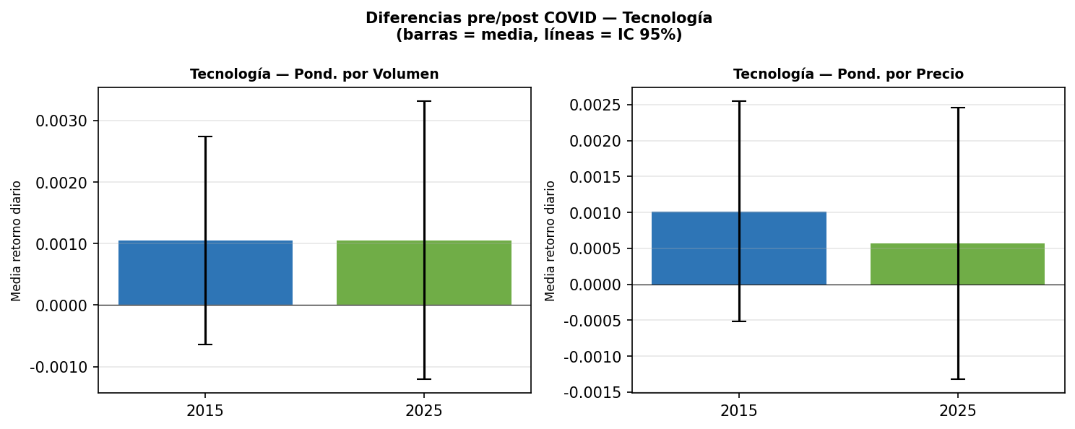
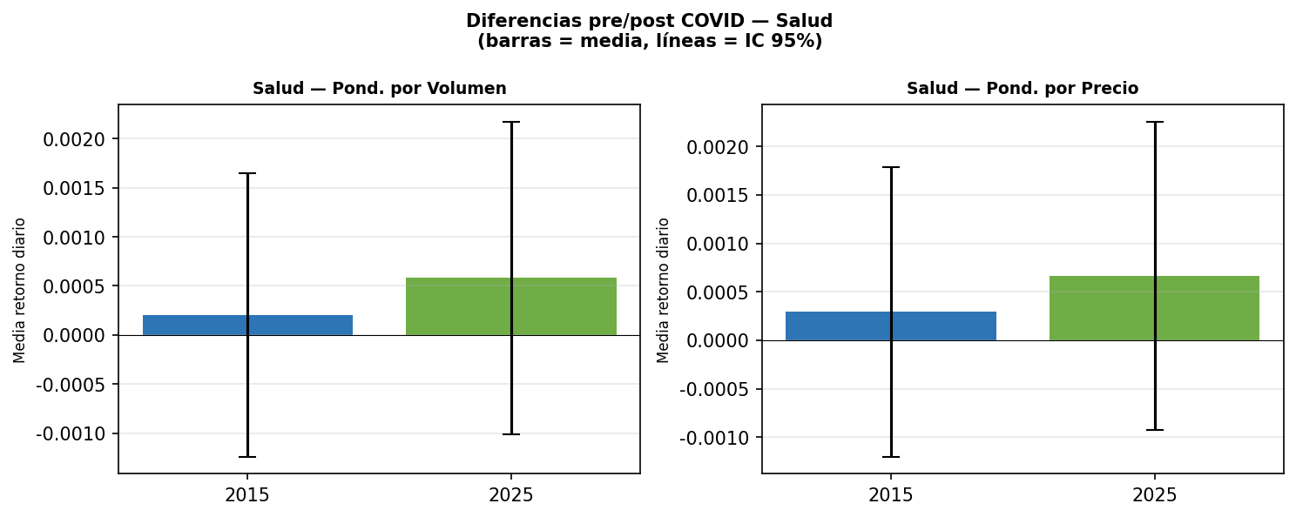
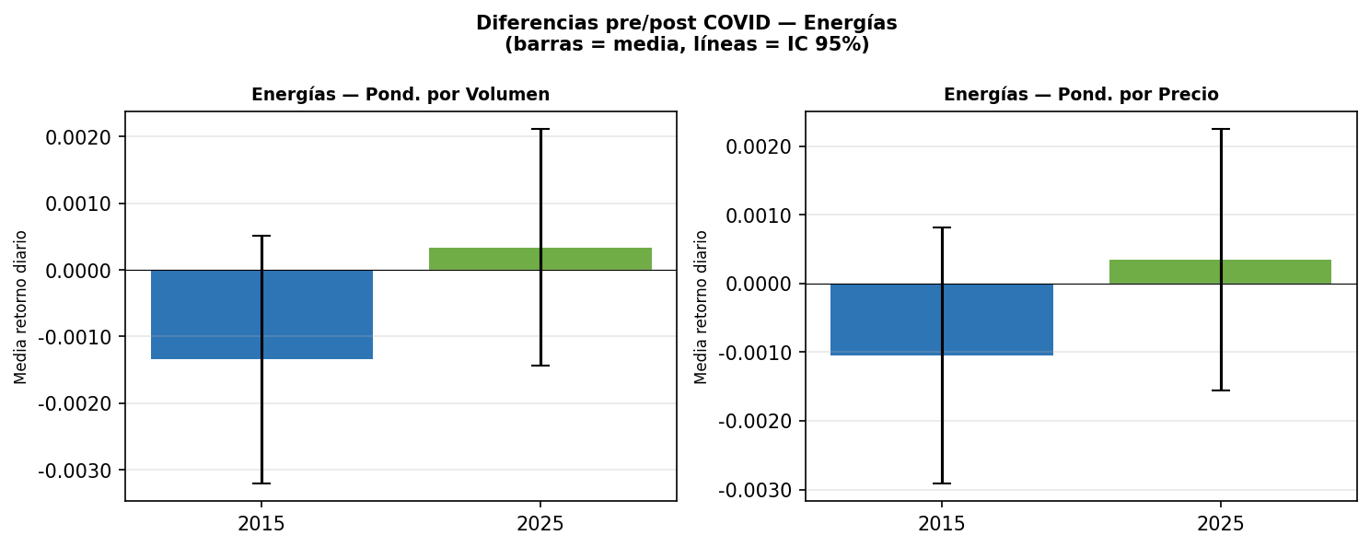
PUNTO 4 — Análisis Pre y Post COVID

2015
Métrica | Tecnologías Vol | Tecnologías PX | Salud Vol | Salud PX | Energías Vol | Energías PX | # Observaciones
Desviación Estándar | 0.0136 | 0.0123 | 0.0116 | 0.0121 | 0.0150 | 0.0150 | 251
IC 95% (CONFIDENCE.T) | 0.0017 | 0.0015 | 0.0014 | 0.0015 | 0.0019 | 0.0019
Media | 0.001048 | 0.001013 | 0.000201 | 0.000293 | -0.001346 | -0.001052

2025
Métrica | Tecnologías Vol | Tecnologías PX | Salud Vol | Salud PX | Energías Vol | Energías PX | # Observaciones
Desviación Estándar | 0.0181 | 0.0152 | 0.0128 | 0.0128 | 0.0143 | 0.0153 | 250
IC 95% (CONFIDENCE.T) | 0.0023 | 0.0019 | 0.0016 | 0.0016 | 0.0018 | 0.0019
Media | 0.001053 | 0.000570 | 0.000581 | 0.000666 | 0.000335 | 0.000344

